Sheet1
2026年工程图册编制产品清单
序号 | 产品名称 | 型号 | 材质 | 规格 | 表面处理 | 可选锁体 | 安装中心距 | 锁体中心距离 | 使用范围 | 价格 | 图片文件名
1 | 人脸识别智能锁 | AJ2051-03-BR | 锌合金 | 人脸识别、指纹、密码、机械钥匙 | 铂金灰 |  |  |  |  |  | AJ2051-03-BR.jpg
2 | 指纹智能锁 | AJ2051-01A-BR | 锌合金 | 指纹、密码、机械钥匙 | 铂金灰 |  |  |  |  |  | AJ2051-01A-BR.jpg
3 | 指纹智能锁 | AJ2041-08-KQ | 锌合金 | 指纹、密码、机械钥匙 | 铂金灰 |  |  |  |  |  | AJ2041-08-KQ.jpg
4 | 指纹智能锁 | AJ2041-11-BV | 锌合金 | 指纹、密码、机械钥匙 | 幻影黑 |  |  |  |  |  | AJ2041-11-BV.jpg
5 | 指纹智能锁 | AJ2031-04-G3 | 锌合金 | 指纹、密码、机械钥匙 | 灰色 |  |  |  |  |  | AJ2031-04-G3.jpg
6 | 指纹智能锁 | AJ2011B-04-36 | 锌合金 | 指纹、密码、机械钥匙 | 古铜色 |  |  |  |  |  | AJ2011B-04-36.jpg
7 | 指纹智能锁 | AJ2041-09-BZ | 锌合金 | 指纹、密码、机械钥匙 | 碳晶黑 |  |  |  |  |  | AJ2041-09-BZ.jpg
8 | 户内门电子锁 | AJ4011-08-E2 | 锌合金 | 指纹、密码、机械钥匙 | 宝石蓝 |  |  |  |  |  | AJ4011-08-E2.jpg
9 | 四合一智能锁 | AJ4011-10-BR | 锌合金 | 指纹、密码、机械钥匙 | 铂金灰 |  |  |  |  |  | AJ4011-10-BR.jpg
10 | 室内指纹锁 | J4011-05A | 锌合金 | 开锁：密码、钥匙、指纹 | 皓月金、铂金灰 |  |  |  |  |  | J4011-05A.jpg
11 | 室内指纹锁 | J4011-06 | 锌合金 | 开锁：密码、钥匙、指纹 | 沙香槟金、宝石蓝 |  |  |  |  |  | J4011-06.jpg
12 | 室内指纹锁 | J4011-07 | 锌合金 | 开锁：密码、钥匙、指纹 | 沙香槟金、宝石蓝 |  |  |  |  |  | J4011-07.jpg
13 | 室内指纹锁 | J4011-08 | 锌合金 | 开锁：密码、钥匙、指纹 | 沙香槟金、宝石蓝 |  |  |  |  |  | J4011-08.jpg
14 | 室内指纹锁 | J4011-E09 | 锌合金 | 开锁：密码、钥匙、指纹 | 沙香槟金、宝石蓝 |  |  |  |  |  | J4011-E09.jpg
15 | 室内指纹锁 | J4011-H10 | 锌合金 | 开锁：密码、钥匙、指纹 | 皓月金、铂金灰 |  |  |  |  |  | J4011-H10.jpg
16 | 室内指纹锁 | J4011-E11 | 锌合金 | 开锁：密码、钥匙、指纹 | 沙香槟金、宝石蓝 |  |  |  |  |  | J4011-E11.jpg
17 | 室内指纹锁 | J4011-V11 | 锌合金 | 开锁：密码、钥匙、指纹 | 宝石蓝（奶白色皮） |  |  |  |  |  | J4011-V11.jpg
18 | 室内指纹锁 | J4011-H05H10 | 锌合金 | 开锁：密码、钥匙、指纹 | 皓月金、铂金灰 |  |  |  |  |  | J4011-H05H10.jpg
19 | 入户门机械防盗锁体 | S6030E | 钢、铁 | 安装中心距距 60mm，锁体中心距 85mm | 可配套门把手颜色 |  |  |  |  |  | S6030E.jpg
20 | 入户门防盗锁芯 | 双开双排珠锁芯 | 铜 | 70mm（可定制加长）-90mm（可定制） | 可配套门把手颜色 |  |  |  |  |  | 双开双排珠锁芯.jpg
21 | 入户机械锁 | S6030E-F3145-P2 | 不锈钢 | 锁体60*85mm | 拉丝 |  |  |  |  |  | S6030E-F3145-P2.jpg
22 | 入户机械锁 | S6030E-F3362-P2 | 不锈钢 | 锁体60*85mm | 拉丝 |  |  |  |  |  | S6030E-F3362-P2.jpg
23 | 入户机械锁 | S6030E-F4263-P2 | 不锈钢 | 锁体60*85mm | 拉丝 |  |  |  |  |  | S6030E-F4263-P2.jpg
24 | 入户机械锁 | S6030E-F6260-P2 | 不锈钢 | 锁体60*85mm | 拉丝 |  |  |  |  |  | S6030E-F6260-P2.jpg
25 | 入户机械锁 | S6030E-F8892-P2 | 不锈钢 | 锁体60*85mm | 拉丝 |  |  |  |  |  | S6030E-F8892-P2.jpg
26 | 入户机械锁 | S6030E-F4765-P2 | 不锈钢 | 锁体60*85mm | 拉丝 |  |  |  |  |  | S6030E-F4765-P2.jpg
27 | 入户机械锁 | S6030E-F6963L-P2 | 不锈钢 | 锁体60*85mm | 拉丝 |  |  |  |  |  | S6030E-F6963L-P2.jpg
28 | 入户机械锁 | S6030E-F6754L-P2 | 不锈钢 | 锁体60*85mm | 拉丝 |  |  |  |  |  | S6030E-F6754L-P2.jpg
29 | 入户机械锁 | S6030E-F6875LA-P2 | 不锈钢 | 锁体60*85mm | 拉丝 |  |  |  |  |  | S6030E-F6875LA-P2.jpg
30 | 双舌静音锁体 | S2041A | 钢、铁 | 安装中心距: 55mm, 锁体中心距: 72mm | 无 |  |  |  |  |  | S2041A.jpg
31 | 双舌静音锁体 | S2261 | 钢、铁 | 安装中心距: 55mm, 锁体中心距: 72mm | 无 |  |  |  |  |  | S2261.jpg
32 | 双舌静音锁体 | S2291 | 钢、铁 | 安装中心距: 55mm, 锁体中心距: 72mm | 无 |  |  |  |  |  | S2291.jpg
33 | 双舌静音锁体 | S2231、S2231A | 钢、铁 | 安装中心距: 50mm, 锁体中心距: 72mm | 无 |  |  |  |  |  | S2231、S2231A.jpg
34 | 日式静音锁 | S5091A | 钢、铁 | 安装中心距: 50mm, 锁体中心距: 72mm | 无 |  |  |  |  |  | S5091A.jpg
35 | 双舌静音锁体 | S2058IB | 钢、铁 | 安装中心距: 45mm, 锁体中心距: 50mm | 无 |  |  |  |  |  | S2058IB.jpg
36 | 单舌静音锁体 | S5081B | 钢、铁 | 安装中心距: 50mm, 锁体中心距: / | 无 |  |  |  |  |  | S5081B.jpg
37 | 暗门锁 | 4111
38 | 锁芯 | CB707 | 铜、铝合金 | 70mm（可定制尺寸） | 可配套门把手颜色 |  |  |  |  |  | CB707.jpg
39 | 锁芯 | 单排珠叶片锁芯 | 铜 | 70mm（可定制尺寸） | 可配套门把手颜色 |  |  |  |  |  | 单排珠叶片锁芯.jpg
40 | 户内门锁 | E1519 | 仿钢合金 | 55*72mm、50*72mm 静音双舌插芯锁体 | 尼龙镍、钛丝灰、黑色、沙银 |  |  |  |  |  | E1519.jpg
41 | 户内门锁 | HP8279 | 仿钢合金 | 55*72mm、50*72mm 静音双舌插芯锁体 | 尼龙镍、钛丝灰、黑色、青古铜 |  |  |  |  |  | HP8279.jpg
42 | 户内门锁 | HP8281 | 锌合金 | 55*72mm、50*72mm 静音双舌插芯锁体 | 尼龙镍、哑青古、碳丝灰 |  |  |  |  |  | HP8281.jpg
43 | 户内门锁 | HQ1281 | 锌合金 | 55*72mm、50*72mm 静音双舌插芯锁体 | 黑色、碳丝灰、青古铜、金色 |  |  |  |  |  | HQ1281.jpg
44 | 户内门锁 | HQ4263C (48直径) HP8B263 (52直径) | 锌合金 | 55*72mm、50*72mm 静音双舌插芯锁体 | 尼龙镍、钛丝灰、黑色、青古铜 |  |  |  |  |  | HQ4263C.jpg
45 | 户内门锁 | HQ4263D不带皮（48直径） | 锌合金 | 55*72mm、50*72mm 静音双舌插芯锁体 | 尼龙镍、钛丝灰、黑色、青古铜 |  |  |  |  |  | HQ4263D不带皮（48直径）.jpg
46 | 室内门锁 | E0128B-E6 | 仿铜合金 | S2041A (55*72m) S2231 (50*72m) S2231A (50*72m) 锁芯尺寸 70mm（可定制加长） | 灰色 |  |  |  |  |  | E0128B-E6.jpg
47 | 室内门锁 | E0115C-E6 | 仿铜合金 | S2041A (55*72m) S2231 (50*72m) S2231A (50*72m) 锁芯尺寸 70mm（可定制加长） | 灰色 |  |  |  |  |  | E0115C-E6.jpg
48 | 室内门锁 | E0135-E6 | 仿铜合金 | S2041A (55*72m) S2231 (50*72m) S2231A (50*72m) 锁芯尺寸 70mm（可定制加长） | 灰色 |  |  |  |  |  | E0135-E6.jpg
49 | 室内门锁 | E0112-E6 | 仿铜合金 | S2041A (55*72m) S2231 (50*72m) S2231A (50*72m) 锁芯尺寸 70mm（可定制加长） | 灰色 |  |  |  |  |  | E0112-E6.jpg
50 | 室内门锁 | E0134-E6 | 仿铜合金 | S2041A (55*72m) S2231 (50*72m) S2231A (50*72m) 锁芯尺寸 70mm（可定制加长） | 灰色 |  |  |  |  |  | E0134-E6.jpg
51 | 室内门锁 | E0136-E6 | 仿铜合金 | S2041A (55*72m) S2231 (50*72m) S2231A (50*72m) 锁芯尺寸 70mm（可定制加长） | 灰色 |  |  |  |  |  | E0136-E6.jpg
52 | 室内门锁 | E0112-D4 | 仿铜合金 | S2041A (55*72m) S2231 (50*72m) S2231A (50*72m) 锁芯尺寸 70mm（可定制加长） | 沙金 |  |  |  |  |  | E0112-D4.jpg
53 | 室内门锁 | E0134-D4 | 仿铜合金 | S2041A (55*72m) S2231 (50*72m) S2231A (50*72m) 锁芯尺寸 70mm（可定制加长） | 沙金 |  |  |  |  |  | E0134-D4.jpg
54 | 室内门锁 | E0136-D4 | 仿铜合金 | S2041A (55*72m) S2231 (50*72m) S2231A (50*72m) 锁芯尺寸 70mm（可定制加长） | 沙金 |  |  |  |  |  | E0136-D4.jpg
55 | 室内门锁 | E1541 | 仿铜合金
56 | 室内门锁 | E01A05A-D7 | 仿铜合金 | S2041A (55*72m) S2231 (50*72m) S2231A (50*72m) | 银色 |  |  |  |  |  | E01A05A-D7.jpg
57 | 室内门锁 | E01A05A-DM | 仿铜合金 | S2041A (55*72m) S2231 (50*72m) S2231A (50*72m) | 黑色 |  |  |  |  |  | E01A05A-DM.jpg
58 | 室内门锁 | E01A05A-D4 | 仿铜合金 | S2041A (55*72m) S2231 (50*72m) S2231A (50*72m) | 金色 |  |  |  |  |  | E01A05A-D4.jpg
59 | 室内门锁 | E01A02A-D7 | 仿铜合金 | S2041A (55*72m) S2231 (50*72m) S2231A (50*72m) | 银色 |  |  |  |  |  | E01A02A-D7.jpg
60 | 室内门锁 | E01A02A-DM | 仿铜合金 | S2041A (55*72m) S2231 (50*72m) S2231A (50*72m) | 黑色 |  |  |  |  |  | E01A02A-DM.jpg
61 | 室内门锁 | E01A02A-D4 | 仿铜合金 | S2041A (55*72m) S2231 (50*72m) S2231A (50*72m) | 金色 |  |  |  |  |  | E01A02A-D4.jpg
62 | 室内门锁 | E01A21A-D7 | 仿铜合金 | S2041A (55*72m) S2231 (50*72m) S2231A (50*72m) | 银色 |  |  |  |  |  | E01A21A-D7.jpg
63 | 室内门锁 | E01A21A-DM | 仿铜合金 | S2041A (55*72m) S2231 (50*72m) S2231A (50*72m) | 黑色 |  |  |  |  |  | E01A21A-DM.jpg
64 | 室内门锁 | E01A21A-D4 | 仿铜合金 | S2041A (55*72m) S2231 (50*72m) S2231A (50*72m) | 金色 |  |  |  |  |  | E01A21A-D4.jpg
65 | 室内门锁 | E1518-K6 | 仿铜合金 | S2041A (55*72m) S2231 (50*72m) S2231A (50*72m) | 琥珀金 |  |  |  |  |  | E1518-K6.jpg
66 | 室内门锁 | E1518-DT | 仿铜合金 | S2041A (55*72m) S2231 (50*72m) S2231A (50*72m) | 氧化香槟金 |  |  |  |  |  | E1518-DT.jpg
67 | 室内门锁 | E1506-D7 | 仿铜合金 | S2041A (55*72m) S2231 (50*72m) S2231A (50*72m) | 砂银 |  |  |  |  |  | E1506-D7.jpg
68 | 室内门锁 | E1506-12 | 仿铜合金 | S2041A (55*72m) S2231 (50*72m) S2231A (50*72m) | 尼龙镍 |  |  |  |  |  | E1506-12.jpg
69 | 室内门锁 | E1506-DM | 仿铜合金 | S2041A (55*72m) S2231 (50*72m) S2231A (50*72m) | 黑色 |  |  |  |  |  | E1506-DM.jpg
70 | 室内门锁 | E1519-BX | 仿铜合金 | S2041A (55*72m) S2231 (50*72m) S2231A (50*72m) | 灰色 |  |  |  |  |  | E1519-BX.jpg
71 | 室内门锁 | E1519-12 | 仿铜合金 | S2041A (55*72m) S2231 (50*72m) S2231A (50*72m) | 尼龙镍 |  |  |  |  |  | E1519-12.jpg
72 | 室内门锁 | E1519-DM | 仿铜合金 | S2041A (55*72m) S2231 (50*72m) S2231A (50*72m) | 黑色 |  |  |  |  |  | E1519-DM.jpg
73 | 室内门锁 | E1519-DL | 仿铜合金 | S2041A (55*72m) S2231 (50*72m) S2231A (50*72m) | 沙金 |  |  |  |  |  | E1519-DL.jpg
74 | 室内门锁 | E1510-D7 | 仿铜合金 | S2041A (55*72m) S2231 (50*72m) S2231A (50*72m) | 沙银 |  |  |  |  |  | E1510-D7.jpg
75 | 室内门锁 | E1510-12 | 仿铜合金 | S2041A (55*72m) S2231 (50*72m) S2231A (50*72m) | 尼龙镍 |  |  |  |  |  | E1510-12.jpg
76 | 室内门锁 | E1510-DM | 仿铜合金 | S2041A (55*72m) S2231 (50*72m) S2231A (50*72m) | 黑色 |  |  |  |  |  | E1510-DM.jpg
77 | 室内门锁 | E1512-D7 | 仿铜合金 | S2041A (55*72m) S2231 (50*72m) S2231A (50*72m) | 沙银 |  |  |  |  |  | E1512-D7.jpg
78 | 室内门锁 | E1512-12 | 仿铜合金 | S2041A (55*72m) S2231 (50*72m) S2231A (50*72m) | 尼龙镍 |  |  |  |  |  | E1512-12.jpg
79 | 室内门锁 | E1512-DM | 仿铜合金 | S2041A (55*72m) S2231 (50*72m) S2231A (50*72m) | 黑色 |  |  |  |  |  | E1512-DM.jpg
80 | 室内门锁 | E1508-D7 | 仿铜合金 | S2041A (55*72m) S2231 (50*72m) S2231A (50*72m) | 沙银 |  |  |  |  |  | E1508-D7.jpg
81 | 室内门锁 | E1508-12 | 仿铜合金 | S2041A (55*72m) S2231 (50*72m) S2231A (50*72m) | 尼龙镍 |  |  |  |  |  | E1508-12.jpg
82 | 室内门锁 | E1508-DM | 仿铜合金 | S2041A (55*72m) S2231 (50*72m) S2231A (50*72m) | 黑色 |  |  |  |  |  | E1508-DM.jpg
83 | 室内门锁 | E1513-D7 | 仿铜合金 | S2041A (55*72m) S2231 (50*72m) S2231A (50*72m) | 沙银 |  |  |  |  |  | E1513-D7.jpg
84 | 室内门锁 | E1513-12 | 仿铜合金 | S2041A (55*72m) S2231 (50*72m) S2231A (50*72m) | 尼龙镍 |  |  |  |  |  | E1513-12.jpg
85 | 室内门锁 | E1513-DM | 仿铜合金 | S2041A (55*72m) S2231 (50*72m) S2231A (50*72m) | 黑色 |  |  |  |  |  | E1513-DM.jpg
86 | 室内门锁 | E1514-D7 | 仿铜合金 | S2041A (55*72m) S2231 (50*72m) S2231A (50*72m) | 沙银 |  |  |  |  |  | E1514-D7.jpg
87 | 室内门锁 | E1514-12 | 仿铜合金 | S2041A (55*72m) S2231 (50*72m) S2231A (50*72m) | 尼龙镍 |  |  |  |  |  | E1514-12.jpg
88 | 室内门锁 | E1514-DM | 仿铜合金 | S2041A (55*72m) S2231 (50*72m) S2231A (50*72m) | 黑色 |  |  |  |  |  | E1514-DM.jpg
89 | 室内门锁 | E1515-D7 | 仿铜合金 | S2041A (55*72m) S2231 (50*72m) S2231A (50*72m) | 沙银 |  |  |  |  |  | E1515-D7.jpg
90 | 室内门锁 | E1515-12 | 仿铜合金 | S2041A (55*72m) S2231 (50*72m) S2231A (50*72m) | 尼龙镍 |  |  |  |  |  | E1515-12.jpg
91 | 室内门锁 | E1515-DM | 仿铜合金 | S2041A (55*72m) S2231 (50*72m) S2231A (50*72m) | 黑色 |  |  |  |  |  | E1515-DM.jpg
92 | 室内门锁 | E2030-D7 | 仿铜合金 | S2041A (55*72m) S2231 (50*72m) S2231A (50*72m) | 沙银 |  |  |  |  |  | E2030-D7.jpg
93 | 室内门锁 | E2030-DM | 仿铜合金 | S2041A (55*72m) S2231 (50*72m) S2231A (50*72m) | 黑色 |  |  |  |  |  | E2030-DM.jpg
94 | 室内门锁 | E2019A-D7 | 仿铜合金 | S2041A (55*72m) S2231 (50*72m) S2231A (50*72m) | 沙银 |  |  |  |  |  | E2019A-D7.jpg
95 | 室内门锁 | E2019A-DM | 仿铜合金 | S2041A (55*72m) S2231 (50*72m) S2231A (50*72m) | 黑色 |  |  |  |  |  | E2019A-DM.jpg
96 | 室内门锁 | E1419-D7 | 仿铜合金 | S2231A (50*72m) | 沙银 |  |  |  |  |  | E1419-D7.jpg
97 | 室内门锁 | E1419-DM | 仿铜合金 | S2231A (50*72m) | 黑色 |  |  |  |  |  | E1419-DM.jpg
98 | 室内门锁 | E1419-K6 | 仿铜合金 | S2231A (50*72m) | 琥珀金 |  |  |  |  |  | E1419-K6.jpg
99 | 室内门锁 | E1610-K6 | 仿铜合金 | S2231A (50*72m) | 琥珀金 |  |  |  |  |  | E1610-K6.jpg
100 | 室内门锁 | E1712-K6 | 仿铜合金 | S2231A (50*72m) | 琥珀金 |  |  |  |  |  | E1712-K6.jpg
101 | 室内门锁 | E01A22A-D7 | 仿铜合金 | S2041A (55*72m) S2231 (50*72m) S2231A (50*72m) 锁芯尺寸 70mm（可定制加长） | 银色 |  |  |  |  |  | E01A22A-D7.jpg
102 | 室内门锁 | E01A22A-DM | 仿铜合金 | S2041A (55*72m) S2231 (50*72m) S2231A (50*72m) 锁芯尺寸 70mm（可定制加长） | 黑色 |  |  |  |  |  | E01A22A-DM.jpg
103 | 室内门锁 | E01A22A-21 | 仿铜合金 | S2041A (55*72m) S2231 (50*72m) S2231A (50*72m) 锁芯尺寸 70mm（可定制加长） | 青古铜 |  |  |  |  |  | E01A22A-21.jpg
104 | 室内门锁 | HP8262-12 | 锌合金 | S2041A (55*72m) S2231 (50*72m) S2231A (50*72m) | 尼龙镍 |  |  |  |  |  | HP8262-12.jpg
105 | 室内门锁 | HP8261-12 | 锌合金 | S2041A (55*72m) S2231 (50*72m) S2231A (50*72m) | 尼龙镍 |  |  |  |  |  | HP8261-12.jpg
106 | 室内门锁 | HP8262A-BX | 锌合金 | S2041A (55*72m) S2231 (50*72m) S2231A (50*72m) | 灰色 |  |  |  |  |  | HP8262A-BX.jpg
107 | 室内门锁 | HP8262-黑色 | 锌合金 | S2041A (55*72m) S2231 (50*72m) S2231A (50*72m) | 黑色 |  |  |  |  |  | HP8262-黑色.jpg
108 | 室内门锁 | HP8261-黑色 | 锌合金 | S2041A (55*72m) S2231 (50*72m) S2231A (50*72m) | 黑色 |  |  |  |  |  | HP8261-黑色.jpg
109 | 室内门锁 | HQ7327-BX | 锌合金 | S2041A (55*72m) S2231 (50*72m) S2231A (50*72m) | 灰色 |  |  |  |  |  | HQ7327-BX.jpg
110 | 室内门锁 | HP8345-TY | 锌合金 | S2041A (55*72m) S2231 (50*72m) S2231A (50*72m) | 灰色 |  |  |  |  |  | HP8345-TY.jpg
111 | 室内门锁 | HP8B288-HH | 锌合金 | S2041A (55*72m) S2231 (50*72m) | 黑钢拉丝 |  |  |  |  |  | HP8B288-HH.jpg
112 | 室内门锁 | GHP8B288-CP | 锌合金 | S2041A (55*72m) S2231 (50*72m) | 亮铬 |  |  |  |  |  | GHP8B288-CP.jpg
113 | 室内门锁 | HP8268-黑色 | 锌合金 | S2041A (55*72m) S2231 (50*72m) | 黑色 |  |  |  |  |  | HP8268-黑色.jpg
114 | 室内门锁 | HP8268-KO | 锌合金 | S2041A (55*72m) S2231 (50*72m) | 皓月金 |  |  |  |  |  | HP8268-KO.jpg
115 | 室内门锁 | HQ1124A-BZ | 锌合金 | S2041A (55*72m) S2231 (50*72m) S2231A (50*72m) | 灰色 |  |  |  |  |  | HQ1124A-BZ.jpg
116 | 室内门锁 | HP8272-黑色 | 锌合金 | S2041A (55*72m) S2231 (50*72m) S2231A (50*72m) | 黑色 |  |  |  |  |  | HP8272-黑色.jpg
117 | 室内门锁 | HP8272-BZ | 锌合金 | S2041A (55*72m) S2231 (50*72m) S2231A (50*72m) | 灰色 |  |  |  |  |  | HP8272-BZ.jpg
118 | 室内门锁 | HP8302-黑色 | 锌合金 | S2041A (55*72m) S2231 (50*72m) S2231A (50*72m) | 黑色 |  |  |  |  |  | HP8302-黑色.jpg
119 | 室内门锁 | HP8302-BZ | 锌合金 | S2041A (55*72m) S2231 (50*72m) S2231A (50*72m) | 灰色 |  |  |  |  |  | HP8302-BZ.jpg
120 | 室内门锁 | HQ1111B-黑色 | 锌合金 | S2041A (55*72m) S2231 (50*72m) S2231A (50*72m) | 黑色 |  |  |  |  |  | HQ1111B-黑色.jpg
121 | 室内门锁 | HQ1111B-BZ | 锌合金 | S2041A (55*72m) S2231 (50*72m) S2231A (50*72m) | 灰色 |  |  |  |  |  | HQ1111B-BZ.jpg
122 | 室内门锁 | HP8B76-BX | 锌合金 | S2041A (55*72m) S2231 (50*72m) | 灰色 |  |  |  |  |  | HP8B76-BX.jpg
123 | 室内门锁 | HP8274-黑色 | 锌合金 | S2041A (55*72m) S2231 (50*72m) | 黑色 |  |  |  |  |  | HP8274-黑色.jpg
124 | 室内门锁 | HP8271-黑色 | 锌合金 | S2041A (55*72m) S2231 (50*72m) | 黑色 |  |  |  |  |  | HP8271-黑色.jpg
125 | 室内门锁 | HQ8273-黑色 | 锌合金 | S2041A (55*72m) S2231 (50*72m) | 黑色 |  |  |  |  |  | HQ8273-黑色.jpg
126 | 室内门锁 | HP8275-黑色 | 锌合金 | S2041A (55*72m) S2231 (50*72m) | 黑色 |  |  |  |  |  | HP8275-黑色.jpg
127 | 室内门锁 | HP8B319-CPH | 锌合金 | S2041A (55*72m) S2231 (50*72m) | 亮铬 |  |  |  |  |  | HP8B319-CPH.jpg
128 | 室内门锁 | GHP8B296-PVD | 锌合金 | S2041A (55*72m) S2231 (50*72m) | 金色 |  |  |  |  |  | GHP8B296-PVD.jpg
129 | 室内门锁 | GHP8B296-HH | 锌合金 | S2041A (55*72m) S2231 (50*72m) | 黑钢拉丝 |  |  |  |  |  | GHP8B296-HH.jpg
130 | 室内门锁 | HP8B319-PVD | 锌合金 | S2041A (55*72m) S2231 (50*72m) | 金色 |  |  |  |  |  | HP8B319-PVD.jpg
131 | 室内门锁 | HQ9338-T4 | 锌合金 | S2041A (55*72m) S2231 (50*72m) | 黑色 |  |  |  |  |  | HQ9338-T4.jpg
132 | 室内门锁 | HQ9338-TP | 锌合金 | S2041A (55*72m) S2231 (50*72m) | 碳丝灰 |  |  |  |  |  | HQ9338-TP.jpg
133 | 室内门锁 | HQ9338-TQ | 锌合金 | S2041A (55*72m) S2231 (50*72m) | 金色 |  |  |  |  |  | HQ9338-TQ.jpg
134 | 室内门锁 | HQ9342-N1 | 锌合金 | S2041A (55*72m) S2231 (50*72m) | 尼龙镍哑漆 |  |  |  |  |  | HQ9342-N1.jpg
135 | 室内门锁 | HQ9342-TP | 锌合金 | S2041A (55*72m) S2231 (50*72m) | 碳丝灰 |  |  |  |  |  | HQ9342-TP.jpg
136 | 室内门锁 | HQ9342-TQ | 锌合金 | S2041A (55*72m) S2231 (50*72m) | 金色 |  |  |  |  |  | HQ9342-TQ.jpg
137 | 室内门锁 | HQ9343-N1 | 锌合金 | S2041A (55*72m) S2231 (50*72m) | 尼龙镍哑漆 |  |  |  |  |  | HQ9343-N1.jpg
138 | 室内门锁 | HQ9343-TP | 锌合金 | S2041A (55*72m) S2231 (50*72m) | 碳丝灰 |  |  |  |  |  | HQ9343-TP.jpg
139 | 室内门锁 | HP9343-TQ | 锌合金 | S2041A (55*72m) S2231 (50*72m) | 金色 |  |  |  |  |  | HP9343-TQ.jpg
140 | 室内门锁 | HQ8341-TP | 锌合金 | S2041A (55*72m) S2231 (50*72m) | 碳丝灰 |  |  |  |  |  | HQ8341-TP.jpg
141 | 室内门锁 | HQ8341-T4 | 锌合金 | S2041A (55*72m) S2231 (50*72m) | 黑色 |  |  |  |  |  | HQ8341-T4.jpg
142 | 室内门锁 | HQ8341-TQ | 锌合金 | S2041A (55*72m) S2231 (50*72m) | 金色 |  |  |  |  |  | HQ8341-TQ.jpg
143 | 室内门锁 | HQ8348-TP | 锌合金 | S2041A (55*72m) S2231 (50*72m) | 碳丝灰 |  |  |  |  |  | HQ8348-TP.jpg
144 | 室内门锁 | HQ8348-T4 | 锌合金 | S2041A (55*72m) S2231 (50*72m) | 黑色 |  |  |  |  |  | HQ8348-T4.jpg
145 | 室内门锁 | HQ8348-TQ | 锌合金 | S2041A (55*72m) S2231 (50*72m) | 金色 |  |  |  |  |  | HQ8348-TQ.jpg
146 | 室内门锁 | HQ8350-T4 | 锌合金 | S2041A (55*72m) S2231 (50*72m) | 黑色 |  |  |  |  |  | HQ8350-T4.jpg
147 | 室内门锁 | HQ8339-TS | 锌合金 | 70mm（可定制加长） | 铬 |  |  |  |  |  | HQ8339-TS.jpg
148 | 室内门锁 | HQ8340-TP | 锌合金 | 70mm（可定制加长） | 灰色 |  |  |  |  |  | HQ8340-TP.jpg
149 | 室内门锁 | HQ8344-TQ | 锌合金 | 70mm（可定制加长） | 金色 |  |  |  |  |  | HQ8344-TQ.jpg
150 | 室内门锁 | HQ8339-TT | 锌合金 | 70mm（可定制加长） | 灰色 |  |  |  |  |  | HQ8339-TT.jpg
151 | 室内门锁 | HQ8340-T4 | 锌合金 | 70mm（可定制加长） | 黑色 |  |  |  |  |  | HQ8340-T4.jpg
152 | 室内门锁 | HQ8344-TP | 锌合金 | 70mm（可定制加长） | 黑色 |  |  |  |  |  | HQ8344-TP.jpg
153 | 室内门锁 | HQ8351-TP | 锌合金 | 70mm（可定制加长） | 碳丝灰 |  |  |  |  |  | HQ8351-TP.jpg
154 | 室内门锁 | HQ8351-TQ | 锌合金 | 70mm（可定制加长） | 金色 |  |  |  |  |  | HQ8351-TQ.jpg
155 | 室内门锁 | HE315-12 | 锌合金 | 70mm（可定制加长） | 尼龙镍 |  |  |  |  |  | HE315-12.jpg
156 | 室内门锁 | HE315-黑色 | 锌合金 | 70mm（可定制加长） | 黑色 |  |  |  |  |  | HE315-黑色.jpg
157 | 室内门锁 | H84124-12 | 锌合金 | 70mm（可定制加长） | 尼龙镍 |  |  |  |  |  | H84124-12.jpg
158 | 室内门锁 | H84124-黑色 | 锌合金 | 70mm（可定制加长） | 黑色 |  |  |  |  |  | H84124-黑色.jpg
159 | 室内门锁 | HE779-21 | 锌合金 | 70mm（可定制加长） | 青古铜 |  |  |  |  |  | HE779-21.jpg
160 | 室内门锁 | HL1242-B5 | 锌合金 | 70mm（可定制加长） | 震研青古 |  |  |  |  |  | HL1242-B5.jpg
161 | 室内门锁 | HL1242-黑色 | 锌合金 | 70mm（可定制加长） | 黑色 |  |  |  |  |  | HL1242-黑色.jpg
162 | 室内门锁 | HB6168-M7 | 锌合金 | 70mm（可定制加长） | 震研青古 |  |  |  |  |  | HB6168-M7.jpg
163 | 室内门锁 | HE3285-C6 | 锌合金 | 70mm（可定制加长） | 锆金 |  |  |  |  |  | HE3285-C6.jpg
164 | 室内门锁 | H8320A-12 | 锌合金 | 70mm（可定制加长） | 尼龙镍 |  |  |  |  |  | H8320A-12.jpg
165 | 室内门锁 | H8320A-黑色 | 锌合金 | 70mm（可定制加长） | 黑色 |  |  |  |  |  | H8320A-黑色.jpg
166 | 室内门锁 | HE856-81 | 锌合金 | 70mm（可定制加长） | 钛金 |  |  |  |  |  | HE856-81.jpg
167 | 室内门锁 | HE433-12 | 锌合金 | 70mm（可定制加长） | 尼龙镍 |  |  |  |  |  | HE433-12.jpg
168 | 室内门锁 | HE433-黑色 | 锌合金 | 70mm（可定制加长） | 黑色 |  |  |  |  |  | HE433-黑色.jpg
169 | 室内门锁 | HE433-KM | 锌合金 | 70mm（可定制加长） | 金色 |  |  |  |  |  | HE433-KM.jpg
170 | 室内门锁 | HE671-12 | 锌合金 | 70mm（可定制加长） | 尼龙镍 |  |  |  |  |  | HE671-12.jpg
171 | 室内门锁 | HE671-黑色 | 锌合金 | 70mm（可定制加长） | 黑色 |  |  |  |  |  | HE671-黑色.jpg
172 | 室内门锁 | HE671-KM | 锌合金 | 70mm（可定制加长） | 金色 |  |  |  |  |  | HE671-KM.jpg
173 | 室内门锁 | GF5079A-P2 | 不锈钢 | S2041A (55*72m) S2231 (50*72m) S2231A (50*72m) | 拉丝 |  |  |  |  |  | GF5079A-P2.jpg
174 | 室内门锁 | GF5046A-P2 | 不锈钢 | S2041A (55*72m) S2231 (50*72m) S2231A (50*72m) | 拉丝 |  |  |  |  |  | GF5046A-P2.jpg
175 | 室内门锁 | GF5066A-P2 | 不锈钢 | S2041A (55*72m) S2231 (50*72m) S2231A (50*72m) | 拉丝 |  |  |  |  |  | GF5066A-P2.jpg
176 | 室内门锁 | GF5060A-P2 | 不锈钢 | S2041A (55*72m) S2231 (50*72m) S2231A (50*72m) | 拉丝 |  |  |  |  |  | GF5060A-P2.jpg
177 | 室内门锁 | GF5080A-P2 | 不锈钢 | S2041A (55*72m) S2231 (50*72m) S2231A (50*72m) | 拉丝 |  |  |  |  |  | GF5080A-P2.jpg
178 | 室内门锁 | GF5083A-P2 | 不锈钢 | S2041A (55*72m) S2231 (50*72m) S2231A (50*72m) | 拉丝 |  |  |  |  |  | GF5083A-P2.jpg
179 | 室内门锁 | GF5065A-黑色 | 不锈钢 | S2041A (55*72m) S2231 (50*72m) S2231A (50*72m) | 黑色 |  |  |  |  |  | GF5065A-黑色.jpg
180 | 室内门锁 | GF5061A-P2 | 不锈钢 | S2041A (55*72m) S2231 (50*72m) S2231A (50*72m) | 拉丝 |  |  |  |  |  | GF5061A-P2.jpg
181 | 室内门锁 | GF5063A-黑色 | 不锈钢 | S2041A (55*72m) S2231 (50*72m) S2231A (50*72m) | 黑色 |  |  |  |  |  | GF5063A-黑色.jpg
182 | 室内门锁 | F4863A-黑色 | 不锈钢 | S2041A (55*72m) S2231 (50*72m) S2231A (50*72m) | 黑色 |  |  |  |  |  | F4863A-黑色.jpg
183 | 室内门锁 | F01A01A-P2 | 不锈钢 | S2041A (55*72m) S2231 (50*72m) S2231A (50*72m) | 拉丝 |  |  |  |  |  | F01A01A-P2.jpg
184 | 室内门锁 | F01A02A-P2 | 不锈钢 | S2041A (55*72m) S2231 (50*72m) S2231A (50*72m) | 拉丝 |  |  |  |  |  | F01A02A-P2.jpg
185 | 室内门锁 | F01A11A-P2 | 不锈钢 | S2041A (55*72m) S2231 (50*72m) S2231A (50*72m) | 拉丝 |  |  |  |  |  | F01A11A-P2.jpg
186 | 室内门锁 | F5094A | 不锈钢 | S2041A (55*72m) S2231 (50*72m) S2231A (50*72m) | 拉丝 |  |  |  |  |  | F5094A.jpg
187 | 室内门锁 | F5094A-BX | 不锈钢 | S2041A (55*72m) S2231 (50*72m) S2231A (50*72m) | 钛丝灰 |  |  |  |  |  | F5094A-BX.jpg
188 | 室内门锁 | F9195-BX | 不锈钢 | S2041A (55*72m) S2231 (50*72m) | 钛丝灰 |  |  |  |  |  | F9195-BX.jpg
189 | 室内门锁 | F9096-BX | 不锈钢 | S2041A (55*72m) S2231 (50*72m) | 钛丝灰 |  |  |  |  |  | F9096-BX.jpg
190 | 室内门锁 | F5063A-黑色 | 不锈钢 | S2041A (55*72m) S2231 (50*72m) S2231A (50*72m) | 黑色 |  |  |  |  |  | F5063A-黑色.jpg
191 | 暗门锁 | GHQ6324-TJ | 锌合金 | 直径：ø55 | 黑+铬 |  |  |  |  |  | GHQ6324-TJ.jpg
192 | 暗门锁 | GHQ6324-TK | 锌合金 | 直径：ø55 | 黑+赤金 |  |  |  |  |  | GHQ6324-TK.jpg
193 | 暗门锁 | GHQ6324-TI | 锌合金 | 直径：ø55 | 黑+炭丝黑 |  |  |  |  |  | GHQ6324-TI.jpg
194 | 暗门锁 | GHP8325-31 | 锌合金 | 直径：ø55 | 铬 |  |  |  |  |  | GHP8325-31.jpg
195 | 暗门锁 | GHP8325-C6 | 锌合金 | 直径：ø55 | 锆金 |  |  |  |  |  | GHP8325-C6.jpg
196 | 暗门锁 | GHP8325-T4 | 锌合金 | 直径：ø55 | 雅黑 |  |  |  |  |  | GHP8325-T4.jpg
197 | 暗门锁 | GHP8326-31 | 锌合金 | / | 铬 |  |  |  |  |  | GHP8326-31.jpg
198 | 暗门锁 | HP81-KL | 锌合金 | / | 哑沙金 |  |  |  |  |  | HP81-KL.jpg
199 | 暗门锁 | AS2141A-HP8C279-BX | 锌合金 | 门外面仅有锁盖、门内带把手，反提上锁 | 碳灰色 |  |  |  |  |  | AS2141A-HP8C279-BX.jpg
200 | 移门锁 | GS1031-H06-12 | 锌合金 | 锁体100*35；锁芯27mm | 镍拉丝 |  |  |  |  |  | GS1031-H06-12.jpg
201 | 移门锁 | GS1031-H06-M7 | 锌合金 | 锁体100*35；锁芯27mm | 哑青古 |  |  |  |  |  | GS1031-H06-M7.jpg
202 | 移门锁 | GS1031-H06-BX | 锌合金 | 锁体100*35；锁芯27mm | 钛丝灰 |  |  |  |  |  | GS1031-H06-BX.jpg
203 | 移门锁 | GS1031-H04-12 | 锌合金 | 锁体100*35；锁芯27mm | 镍拉丝 |  |  |  |  |  | GS1031-H04-12.jpg
204 | 移门锁 | GS1031-H04-M7 | 锌合金 | 锁体100*35；锁芯27mm | 哑青古 |  |  |  |  |  | GS1031-H04-M7.jpg
205 | 移门锁 | GS1031-H04-BX | 锌合金 | 锁体100*35；锁芯27mm | 钛丝灰 |  |  |  |  |  | GS1031-H04-BX.jpg
206 | 移门锁 | GS1031-H01-12 | 锌合金 | 面板165*45 | 尼龙镍 |  |  |  |  |  | GS1031-H01-12.jpg
207 | 移门锁 | GS1031-H01-21 | 锌合金 | 面板165*45 | 哑青古 |  |  |  |  |  | GS1031-H01-21.jpg
208 | 移门锁 | GS1031-H01-KQ | 锌合金 | 面板165*45 | 炭晶黑 |  |  |  |  |  | GS1031-H01-KQ.jpg
209 | 移门锁 | GS1031-H03-12 | 锌合金 | 面板165*45 | 尼龙镍 |  |  |  |  |  | GS1031-H03-12.jpg
210 | 移门锁 | GS1031-H03-21 | 锌合金 | 面板165*45 | 哑青古 |  |  |  |  |  | GS1031-H03-21.jpg
211 | 移门锁 | GS1031-H03-KQ | 锌合金 | 面板165*45 | 炭晶黑 |  |  |  |  |  | GS1031-H03-KQ.jpg
212 | 移门锁 | AS1041-H01-BR | 锌合金 | 面板直径57.5mm | 铂金灰 |  |  |  |  |  | AS1041-H01-BR.jpg
213 | 移门锁 | AS1041-H01-KO | 锌合金 | 面板直径57.5mm | 皓月金 |  |  |  |  |  | AS1041-H01-KO.jpg
214 | 移门拉手 | AS1044-H01-BR | 锌合金 | 面板直径57.5mm | 铂金灰 |  |  |  |  |  | AS1044-H01-BR.jpg
215 | 移门拉手 | GS1034-H01-12 | 锌合金 | 面板165*45 | 尼龙镍 |  |  |  |  |  | GS1034-H01-12.jpg
216 | 移门拉手 | GS1034-H01-KQ | 锌合金 | 面板165*45 | 炭晶黑 |  |  |  |  |  | GS1034-H01-KQ.jpg
217 | 移门拉手 | GS1034-H03-03 | 锌合金 | 面板165*45 | 金色 |  |  |  |  |  | GS1034-H03-03.jpg
218 | 移门拉手 | GK6263F-P2 | 不锈钢 | 长120mm*宽40mm | 拉丝 |  |  |  |  |  | GK6263F-P2.jpg
219 | 移门拉手 | GK6263F-黑色 | 不锈钢 | 长120mm*宽40mm | 黑色 |  |  |  |  |  | GK6263F-黑色.jpg
220 | 移门拉手 | GK6263F-BX | 不锈钢 | 长120mm*宽40mm | 灰色 |  |  |  |  |  | GK6263F-BX.jpg
221 | 移门拉手 | GK6264F-P2 | 不锈钢 | 长120mm*宽40mm | 拉丝 |  |  |  |  |  | GK6264F-P2.jpg
222 | 移门拉手 | GK624F-黑色 | 不锈钢 | 长120mm*宽40mm | 黑色 |  |  |  |  |  | GK624F-黑色.jpg
223 | 移门拉手 | GK6264F-BX | 不锈钢 | 长120mm*宽40mm | 灰色 |  |  |  |  |  | GK6264F-BX.jpg
224 | 移门拉手 | GK6264-12 | 锌合金 | 长120mm*宽40mm | 尼龙镍 |  |  |  |  |  | GK6264-12.jpg
225 | 移门拉手 | GK6264-M7 | 锌合金 | 长120mm*宽40mm | 哑青古 |  |  |  |  |  | GK6264-M7.jpg
226 | 移门拉手 | GK6264-BX | 锌合金 | 长120mm*宽40mm | 碳丝灰 |  |  |  |  |  | GK6264-BX.jpg
227 | 木门吊轮 | GY8318E | 锌合金/铁 | GY8401A | 拉丝 |  |  |  |  |  | GY8318E.jpg
228 | 木门吊轮 | GY8348A | 不锈钢 | GY8422 | 拉丝 |  |  |  |  |  | GY8348A.jpg
229 | 铝合金窄边框门吊轮 | GY8348B | pom | GY8422 | 本色 |  |  |  |  |  | GY8348B.jpg
230 | 木门双向阻尼吊轮 | GY8375A | POM | GY8414 | 本色 |  |  |  |  |  | GY8375A.jpg
231 | 木门双向阻尼吊轮 | GY8349A | POM | GY8422 | 本色 |  |  |  |  |  | GY8349A.jpg
232 | 铝合金窄边框门双向阻尼吊轮 | GY8349B | POM | GY8422 | 本色 |  |  |  |  |  | GY8349B.jpg
233 | 同向联动门无阻力（2+1）吊轮 | GY8350A-(2+1) | POM | GY8423 | 黑色 |  |  |  |  |  | GY8350A-(2+1).jpg
234 | 同向联动带阻力（3+1）吊轮 | GY8351A-(3+1) | POM | GY8423 | 黑色 |  |  |  |  |  | GY8351A-(3+1).jpg
235 | 异向联动吊轮 | GY8352A | POM | GY8423 | 灰色 |  |  |  |  |  | GY8352A.jpg
236 | 导轨 | GY8401A | 铝合金 | 长度可定制 | 香槟色 |  |  |  |  |  | GY8401A.jpg
237 | 导轨 | GY8414 | 铝合金 | 长度可定制 | 香槟色 |  |  |  |  |  | GY8414.jpg
238 | 导轨 | GY8422 | 铝合金 | 长度可定制 | 香槟色 |  |  |  |  |  | GY8422.jpg
239 | 导轨 | GY8423 | 铝合金 | 长度可定制 | 香槟色 |  |  |  |  |  | GY8423.jpg
240 | 酒店锁 | J3011-12 | 锌合金 | 刷卡、机械钥匙 | 啡色 |  |  |  |  |  | J3011-12.jpg
241 | 酒店锁 | J3011-08-31 | 锌合金 | 刷卡、机械钥匙 | 亮铬 |  |  |  |  |  | J3011-08-31.jpg
242 | 酒店锁 | J3011-09-K9 | 锌合金 | 刷卡、机械钥匙 | 咖啡金 |  |  |  |  |  | J3011-09-K9.jpg
243 | 酒店锁 | J3011-11-P2 | 不锈钢 | 刷卡、机械钥匙 | 拉丝 |  |  |  |  |  | J3011-11-P2.jpg
244 | 酒店锁 | J3011-13-P2 | 不锈钢 | 刷卡、机械钥匙 | 拉丝 |  |  |  |  |  | J3011-13-P2.jpg
245 | 酒店锁 | J3011-13-黑色 | 不锈钢 | 刷卡、机械钥匙 | 哑黑 |  |  |  |  |  | J3011-13-黑色.jpg
246 | 酒店锁 | J3011-15-BZ | 锌合金 | 刷卡、机械钥匙 | 炭丝灰 |  |  |  |  |  | J3011-15-BZ.jpg
247 | 酒店锁 | J3011-14-P2 | 锌合金 | 刷卡、机械钥匙 | 拉丝 |  |  |  |  |  | J3011-14-P2.jpg
248 | 酒店锁 | J3011-07 | 锌合金 | 刷卡、机械钥匙 | 铬 |  |  |  |  |  | J3011-07.jpg
249 | 明装闭门器 | AB0330D-02-10 | 铝合金 | 适用门重：40-65KG | 银灰色 |  |  |  |  |  | AB0330D-02-10.jpg
250 | 明装闭门器 | AB0430D-01-10 | 铝合金 | 适用门重：60-85KG | 银灰色 |  |  |  |  |  | AB0430D-01-10.jpg
251 | 明装闭门器 | AB0030-03A-10 | 铝合金 | 适用门重：80-120KG | 银灰色 |  |  |  |  |  | AB0030-03A-10.jpg
252 | 隐藏闭门器 | AB0210A-51-10 | 铝合金 | 适用门重：25-40KG | 银灰色 |  |  |  |  |  | AB0210A-51-10.jpg
253 | 隐藏闭门器 | AB0210A-51-DM | 铝合金 | 适用门重：25-40KG | 黑色 |  |  |  |  |  | AB0210A-51-DM.jpg
254 | 隐藏闭门器 | AB0310A-51-10 | 铝合金 | 适用门重：45-65KG | 本色 |  |  |  |  |  | AB0310A-51-10.jpg
255 | 猫眼 | AW4610C | 铜 | 可选直径26mm、30mm、38mm | 尼龙镍 |  |  |  |  |  | AW4610C.jpg
256 | 猫眼 | AW4610C-黑色 | 铜 | 可选直径26mm、30mm、38mm | 黑色 |  |  |  |  |  | AW4610C-黑色.jpg
257 | 猫眼 | AW4610C-22 | 铜 | 可选直径26mm、30mm、38mm | 铜拉丝 |  |  |  |  |  | AW4610C-22.jpg
258 | 防盗扣 | AW3110-12 | 锌合金 | - | 尼龙镍 |  |  |  |  |  | AW3110-12.jpg
259 | 防盗扣 | AW3110-黑色 | 锌合金 | - | 黑色 |  |  |  |  |  | AW3110-黑色.jpg
260 | 防盗扣 | AW3110-03 | 锌合金 | - | 尼龙金 |  |  |  |  |  | AW3110-03.jpg
261 | 防盗链 | AW3210A-12 | 锌合金 | 链长0-75mm | 尼龙镍 |  |  |  |  |  | AW3210A-12.jpg
262 | 防盗链 | AW3210A-黑色 | 锌合金 | 链长0-75mm | 黑色 |  |  |  |  |  | AW3210A-黑色.jpg
263 | 防盗链 | AW3210A-03 | 锌合金 | 链长0-75mm | 尼龙金 |  |  |  |  |  | AW3210A-03.jpg
264 | 防盗链 | AW3313-12 | 锌合金 | 链长156mm | 尼龙镍 |  |  |  |  |  | AW3313-12.jpg
265 | 防盗链 | AW3313-黑色 | 锌合金 | 链长156mm | 黑色 |  |  |  |  |  | AW3313-黑色.jpg
266 | 防盗链 | AW3313-02 | 锌合金 | 链长156mm | K金 |  |  |  |  |  | AW3313-02.jpg
267 | 平头合页 | GW4110F-4*4*3-P2 | 不锈钢 | 4*4*3 | 拉丝 |  |  |  |  |  | GW4110F-4_4_3-P2.jpg
268 | 平头合页 | GW4110F-4*4*3-黑色 | 不锈钢 | 4*4*3 | 黑色 |  |  |  |  |  | GW4110F-4_4_3-黑色.jpg
269 | 平头合页 | GW4110F-4*4*3-BX | 不锈钢 | 4*4*3 | 灰色 |  |  |  |  |  | GW4110F-4_4_3-BX.jpg
270 | 平头合页 | GW4110F-4*4*3-金色 | 不锈钢 | 4*4*3 | 钛金 |  |  |  |  |  | GW4110F-4_4_3-金色.jpg
271 | 平头合页 | GW4110F-4*4*3-21 | 不锈钢 | 4*4*3 | 青古铜 |  |  |  |  |  | GW4110F-4_4_3-21.jpg
272 | 平头合页 | GW4110F-4*4*3-KO | 不锈钢 | 4*4*3 | 皓月金 |  |  |  |  |  | GW4110F-4_4_3-KO.jpg
273 | 平头合页 | GW4110F-4*3*3-P2 | 不锈钢 | 4*3*3 | 拉丝 |  |  |  |  |  | GW4110F-4_3_3-P2.jpg
274 | 平头合页 | GW4110F-4*3*3-黑色 | 不锈钢 | 4*3*3 | 黑色 |  |  |  |  |  | GW4110F-4_3_3-黑色.jpg
275 | 平头合页 | GW4110F-4*3*3-BX | 不锈钢 | 4*3*3 | 灰色 |  |  |  |  |  | GW4110F-4_3_3-BX.jpg
276 | 门吸 | GW1762-12 | 锌合金 | 高76mm | 尼龙镍 |  |  |  |  |  | GW1762-12.jpg
277 | 门吸 | GW1762-黑色 | 锌合金 | 高76mm | 黑色 |  |  |  |  |  | GW1762-黑色.jpg
278 | 门吸 | GW1762-BX | 锌合金 | 高76mm | 灰色 |  |  |  |  |  | GW1762-BX.jpg
279 | 门吸 | GW1762-03 | 锌合金 | 高76mm | 尼龙金 |  |  |  |  |  | GW1762-03.jpg
280 | 门吸 | GW1762-21 | 锌合金 | 高76mm | 青古铜 |  |  |  |  |  | GW1762-21.jpg
281 | 门吸 | GW1762-20 | 锌合金 | 高76mm | 红古铜 |  |  |  |  |  | GW1762-20.jpg
282 | 门吸 | GW1762F-P2 | 不锈钢 | 高度：79mm | 拉丝 |  |  |  |  |  | GW1762F-P2.jpg
283 | 门吸 | GW1769FA-P2 | 不锈钢 | 高度：79mm | 拉丝 |  |  |  |  |  | GW1769FA-P2.jpg
284 | 门吸 | GW1769FA-BX | 不锈钢 | 高度：79mm | 灰色 |  |  |  |  |  | GW1769FA-BX.jpg
285 | 地吸 | GW1768-12 | 锌合金 | 底座直径58.5mm | 尼龙镍 |  |  |  |  |  | GW1768-12.jpg
286 | 地吸 | GW1768-黑色 | 锌合金 | 底座直径58.5mm | 黑色 |  |  |  |  |  | GW1768-黑色.jpg
287 | 地吸 | GW1768-BX | 锌合金 | 底座直径58.5mm | 灰色 |  |  |  |  |  | GW1768-BX.jpg
288 | 地吸 | GW1768-03 | 锌合金 | 底座直径58.5mm | 尼龙金 |  |  |  |  |  | GW1768-03.jpg
289 | 地吸 | GW1768-21 | 锌合金 | 底座直径58.5mm | 青古铜 |  |  |  |  |  | GW1768-21.jpg
290 | 地吸 | GW1743-12 | 锌合金 | - | 尼龙镍 |  |  |  |  |  | GW1743-12.jpg
291 | 地吸 | GW1773FA-P2 | 不锈钢 | 直径：60.5mm | 拉丝 |  |  |  |  |  | GW1773FA-P2.jpg
292 | 地吸 | GW1773FA-黑色 | 不锈钢 | 直径：60.5mm | 黑色 |  |  |  |  |  | GW1773FA-黑色.jpg
293 | 地吸 | GW1773FA-BX | 不锈钢 | 直径：60.5mm | 灰色 |  |  |  |  |  | GW1773FA-BX.jpg
294 | 门顶 | GW2210-12 | 锌合金 | 高度：76mm | 尼龙镍 |  |  |  |  |  | GW2210-12.jpg
295 | 门顶 | GW2210-黑色 | 锌合金 | 高度：76mm | 黑色 |  |  |  |  |  | GW2210-黑色.jpg
296 | 门顶 | GW2210-BX | 锌合金 | 高度：76mm | 灰色 |  |  |  |  |  | GW2210-BX.jpg
297 | 门顶 | GW2210-03 | 锌合金 | 高度：76mm | 金色 |  |  |  |  |  | GW2210-03.jpg
298 | 门顶（加长） | GW2210FA-P2 | 锌合金 | 95.5mm | 拉丝 |  |  |  |  |  | GW2210FA-P2.jpg
299 | 门顶 | GW2210F-P2 | 不锈钢 | 高度：76mm | 拉丝 |  |  |  |  |  | GW2210F-P2.jpg
300 | 门顶 | GW2120-12 | 锌合金 | 直径48mm | 尼龙镍 |  |  |  |  |  | GW2120-12.jpg
301 | 门顶 | GW2120-黑色 | 锌合金 | 直径48mm | 黑色 |  |  |  |  |  | GW2120-黑色.jpg
302 | 门顶 | GW2120-03 | 锌合金 | 直径48mm | 金色 |  |  |  |  |  | GW2120-03.jpg
303 | 防尘筒 | AW4616F-ø12-P2 | 不锈钢 | 直径：12mm高度：41.5mm | 拉丝 |  |  |  |  |  | AW4616F-ø12-P2.jpg
304 | 隔音条 | AY8301 | 铝合金 | 长：900mm（可定制尺寸） | 本色 |  |  |  |  |  | AY8301.jpg
305 | 8寸暗插销（L型） | AW1632F | 不锈钢 | 8寸 | 拉丝 |  |  |  |  |  | AW1632F.jpg
306 | 8寸暗插销（盒型） | AW1633F | 不锈钢 | 8寸 | 拉丝 |  |  |  |  |  | AW1633F.jpg
307 | 6寸钢制门暗插 | AW1634FA | 不锈钢 | 6寸 | 拉丝 |  |  |  |  |  | AW1634FA.jpg
308 | 衣钩 | GT0346F-31 | 不锈钢 | 宽度86*高度55*深度75mm | 铬 |  |  |  |  |  | GT0346F-31.jpg
309 | 排勾 | GY3201E-7-D7 | 太空铝 | 可选配4、5、6、7、8勾 | 沙银 |  |  |  |  |  | GY3201E-7-D7.jpg
310 | 毛巾环 | GT0246F-31 | 不锈钢 | 直径184*深度52mm | 铬 |  |  |  |  |  | GT0246F-31.jpg
311 | 单杆 | GT0751F-P1 | 不锈钢 | 宽度610*高度50*深度70mm | 镜光 |  |  |  |  |  | GT0751F-P1.jpg
312 | 双杆 | GT0846F-31 | 不锈钢 | - | 铬 |  |  |  |  |  | GT0846F-31.jpg
313 | 浴巾架 | GT0846FA-31 | 不锈钢 | 宽度610*高度112*深度217mm | 铬 |  |  |  |  |  | GT0846FA-31.jpg
314 | 厕纸架 | GT0153FB-P2 | 不锈钢 | 宽度135*高度146*深度67mm | 拉丝 |  |  |  |  |  | GT0153FB-P2.jpg
315 | 马桶刷 | GT0946FA-31 | 不锈钢 | - | 铬 |  |  |  |  |  | GT0946FA-31.jpg
316 | 淋浴房拉手 | GT4022F-16-P1 | 不锈钢 | 25管 | 镜光 |  |  |  |  |  | GT4022F-16-P1.jpg
317 | 衣钩 | GT0351F-31 | 不锈钢 | - | 铬 |  |  |  |  |  | GT0351F-31.jpg
318 | 排勾 | GY3202E-6-D7 | 太空铝 | 可选配4、5、6、7、8勾 | 沙银 |  |  |  |  |  | GY3202E-6-D7.jpg
319 | 毛巾环 | GT0247-31 | 不锈钢+铜 | - | 铬 |  |  |  |  |  | GT0247-31.jpg
320 | 单杆 | GT0747-31 | 不锈钢+铜 | - | 铬 |  |  |  |  |  | GT0747-31.jpg
321 | 双杆 | GT0847-31 | 不锈钢+铜 | - | 铬 |  |  |  |  |  | GT0847-31.jpg
322 | 浴巾架 | GT0847A-31 | 不锈钢+铜 | - | 铬 |  |  |  |  |  | GT0847A-31.jpg
323 | 厕纸架 | GT0147-31 | 不锈钢+铜 | - | 铬 |  |  |  |  |  | GT0147-31.jpg
324 | 马桶刷 | GT0947-31 | 不锈钢+铜 | - | 铬 |  |  |  |  |  | GT0947-31.jpg
325 | 淋浴房拉手 | GT4021F-16"-P1 | 不锈钢+铜 | - | 镜光 |  |  |  |  |  | GT4021F-16_-P1.jpg
326 | 衣钩 | AT0330C-T4 | 铜 | - | 黑色 |  |  |  |  |  | AT0330C-T4.jpg
327 | 排勾 | GT0355EB-DM | 太空铝 | 可选配4、5、6、7、8勾 | 黑色 |  |  |  |  |  | GT0355EB-DM.jpg
328 | 毛巾环 | GT0255EA-DM | 太空铝 | - | 黑色 |  |  |  |  |  | GT0255EA-DM.jpg
329 | 单杆 | GT0755E-DM | 太空铝 | - | 黑色 |  |  |  |  |  | GT0755E-DM.jpg
330 | 双杆 | GT0855E-DM | 太空铝 | - | 黑色 |  |  |  |  |  | GT0855E-DM.jpg
331 | 浴巾架 | GT0855EA-DM | 太空铝 | - | 黑色 |  |  |  |  |  | GT0855EA-DM.jpg
332 | 厕纸架 | GT0155EA-DM | 太空铝 | - | 黑色 |  |  |  |  |  | GT0155EA-DM.jpg
333 | 淋浴房拉手 | GT4023F-18-黑色 | 不锈钢 | - | 黑色 |  |  |  |  |  | GT4023F-18-黑色.jpg
334 | 衣钩 | GT0358C-31 | 铜 | - | 铬 |  |  |  |  |  | GT0358C-31.jpg
335 | 排勾 | GY3203E-5-D7 | 太空铝 | 可选配4、5、6、7、8勾 | 氧化银 |  |  |  |  |  | GY3203E-5-D7.jpg
336 | 毛巾环 | GT0258C-31 | 铜 | 171*193*70.5mm | 铬 |  |  |  |  |  | GT0258C-31.jpg
337 | 单杆 | GT0758C-31 | 铜 | - | 铬 |  |  |  |  |  | GT0758C-31.jpg
338 | 双杆 | GT0858C-31 | 铜 | - | 铬 |  |  |  |  |  | GT0858C-31.jpg
339 | 浴巾架 | GT0858CA-31 | 铜 | - | 铬 |  |  |  |  |  | GT0858CA-31.jpg
340 | 厕纸架 | GT0158C-31 | 铜 | 145*153.5*78mm | 铬 |  |  |  |  |  | GT0158C-31.jpg
341 | 马桶刷 | GT0958C-31 | 铜 | - | 铬 |  |  |  |  |  | GT0958C-31.jpg
342 | 淋浴房拉手 | AT4033C-16'-31 | 不锈钢 | - | 铬 |  |  |  |  |  | AT4033C-16'-31.jpg
343 | 厕纸架 | GT1723FA-P1 | 不锈钢 | 宽度138mm*高度95mm | 镜光 |  |  |  |  |  | GT1723FA-P1.jpg
344 | 厕纸架 | GT1723FA-黑色 | 不锈钢 | 宽度138mm*高度95mm | 黑色 |  |  |  |  |  | GT1723FA-黑色.jpg
345 | 厕纸架 | GT1724F-P1 | 不锈钢 | 宽度183mm*高度92mm | 镜光 |  |  |  |  |  | GT1724F-P1.jpg
346 | 厕纸架 | GT1705FA-P1 | 不锈钢 | 宽度270mm*高度112mm | 镜光 |  |  |  |  |  | GT1705FA-P1.jpg
347 | 厕纸架 | GT1722F-P1 | 不锈钢 | 宽度270mm*高度105mm | 镜光 |  |  |  |  |  | GT1722F-P1.jpg
348 | 厕纸架 | GT1721FB-P1 | 不锈钢 | 宽度270mm*高度105mm | 镜光 |  |  |  |  |  | GT1721FB-P1.jpg
349 | 厕纸架 | GT1723FB-P1 | 不锈钢 | 宽度270mm*高度110mm | 镜光 |  |  |  |  |  | GT1723FB-P1.jpg
350 | 厕纸架 | GT1723FB-黑色 | 不锈钢 | 宽度270mm*高度110mm | 黑色 |  |  |  |  |  | GT1723FB-黑色.jpg
351 | 厕纸架 | GT1723FC-P2 | 不锈钢 | 宽度270mm*高度110mm | 拉丝 |  |  |  |  |  | GT1723FC-P2.jpg
352 | 单层网架 | GT8031C-31 | 铜 | 265*195*50 | 铬 |  |  |  |  |  | GT8031C-31.jpg
353 | 单层网架 | GT8032F-31 | 不锈钢 | 200*200*114 | 铬 |  |  |  |  |  | GT8032F-31.jpg
354 | 单层网架 | GT8031E-DM | 太空铝 | 265*195*50 | 黑色 |  |  |  |  |  | GT8031E-DM.jpg
355 | 双层网架 | GT8008C-31 | 铜 | 265*195*320 | 铬 |  |  |  |  |  | GT8008C-31.jpg
356 | 双层网架 | GT8030FA-31 | 不锈钢 | 257*197*412 | 铬 |  |  |  |  |  | GT8030FA-31.jpg
357 | 双层网架 | GT8008E-DM | 太空铝 | - | 黑色 |  |  |  |  |  | GT8008E-DM.jpg
358 | 化妆镜 | GT1803-8" | 不锈钢 | 8寸，带灯，带插头 | 铬 |  |  |  |  |  | GT1803-8_.jpg
359 | 化妆镜 | AT1802-6"-31 | 铜 | 6寸不带LED | 铬 |  |  |  |  |  | AT1802-6_-31.jpg
360 | 化妆镜 | T1803A-8" | 铜 | 8寸，带灯，带插头 | 铬 |  |  |  |  |  | T1803A-8_.jpg
361 | 地漏 | GT5336F | 铜 | 100*100mm | 拉丝 |  |  |  |  |  | GT5336F.jpg
362 | 地漏 | GT5334F | 不锈钢 | 100*100*2.72寸（50管） | 拉丝 |  |  |  |  |  | GT5334F.jpg
363 | 地漏 | GT5333C | 铜 | 100*100mm | 铬 |  |  |  |  |  | GT5333C.jpg
364 | 地漏 | GT5335F | 不锈钢 | 100*100*2.72寸（50管） | 拉丝 |  |  |  |  |  | GT5335F.jpg
365 | 地漏 | GT5143FC | 不锈钢 | 98*98mm | 拉丝 |  |  |  |  |  | GT5143FC.jpg
366 | 地漏 | GT5143FD | 不锈钢 | 98*98mm | 拉丝 |  |  |  |  |  | GT5143FD.jpg
367 | 地漏 | GT5338FA-300 | 不锈钢 | 100*300mm（600/1200mm） | 拉丝 |  |  |  |  |  | GT5338FA-300.jpg
368 | 地漏 | GT5337F-300 | 不锈钢 | 100*300mm（600/1200mm） | 拉丝 |  |  |  |  |  | GT5337F-300.jpg
369 | 地漏 | GT5338FB-300 | 不锈钢 | 100*300mm（600/1200mm） | 拉丝 |  |  |  |  |  | GT5338FB-300.jpg
370 | 淋浴房合页 | GG5213FE-P1 | 不锈钢 | 90度 | 镜光 |  |  |  |  |  | GG5213FE-P1.jpg
371 | 淋浴房合页 | GG5313FB-P1 | 不锈钢 | 135度 | 镜光 |  |  |  |  |  | GG5313FB-P1.jpg
372 | 淋浴房合页 | GG5413FB-P1 | 不锈钢 | 180度 | 镜光 |  |  |  |  |  | GG5413FB-P1.jpg
373 | 淋浴房合页 | GG5213FE-KB1 | 不锈钢 | 90度 | 喷黑 |  |  |  |  |  | GG5213FE-KB1.jpg
374 | 淋浴房合页 | GG5313FB-KB1 | 不锈钢 |  | 喷黑 |  |  |  |  |  | GG5313FB-KB1.jpg
375 | 淋浴房合页 | GG5413FB-KB1 | 不锈钢 |  | 喷黑 |  |  |  |  |  | GG5413FB-KB1.jpg
376 | 防水胶条 | AY8304A-10 | PVC | 长度：2.2M | 透明 |  |  |  |  |  | AY8304A-10.jpg
377 | 防水胶条 | AY8304B-10 | PVC | 长度：2.2M | 透明 |  |  |  |  |  | AY8304B-10.jpg
378 | 防水胶条 | AY8305A-10 | PVC | 长度：2.2M | 透明 |  |  |  |  |  | AY8305A-10.jpg
379 | 淋浴房拉手 | GG7021FB-30*15 | 不锈钢 | 30*15-385，385*170孔 | 拉丝 |  |  |  |  |  | GG7021FB-30_15.jpg
380 | 淋浴房拉手 | GG7021FC-25*13 | 不锈钢 | 8*16"、8*18"、8*20" | 拉丝 |  |  |  |  |  | GG7021FC-25_13.jpg
381 | 淋浴房拉手 | GG7003F | 不锈钢 | 25*13，16"，18" | 拉丝 |  |  |  |  |  | GG7003F.jpg
382 | 淋浴房拉手 | GG7021FA-φ19-450-250-P1 | 不锈钢 |  | 镜光 |  |  |  |  |  | GG7021FA-φ19-450-250-P1.jpg
383 | 玻璃门上夹 | AG9210E-P2 | 不锈钢 | 163*51*30 | 拉丝 |  |  |  |  |  | AG9210E-P2.jpg
384 | 玻璃门下夹 | AG9110E-P2 | 不锈钢 | 163*51*30 | 拉丝 |  |  |  |  |  | AG9110E-P2.jpg
385 | 玻璃门顶夹 | AG9310E-P2 | 不锈钢 | 163*51*30 | 拉丝 |  |  |  |  |  | AG9310E-P2.jpg
386 | 玻璃门曲夹 | AG9410E-P2 | 不锈钢 | 220*108*32 | 拉丝 |  |  |  |  |  | AG9410E-P2.jpg
387 | 玻璃门琐夹 | AG9510E-P2 | 不锈钢 | 163*51*55 | 拉丝 |  |  |  |  |  | AG9510E-P2.jpg
388 | D轻型地弹簧 | AD1210 | 不锈钢+铁 | 273*130*50；承重40-70KG | 拉丝 |  |  |  |  |  | AD1210.jpg
389 | D轻型地弹簧 | AD1211 | 不锈钢+铁 | 273*130*50；承重70-110KG | 拉丝 |  |  |  |  |  | AD1211.jpg
390 | D双缸地弹簧 | AD2520 | 不锈钢+铁 | 324*130*40；承重110-130KG | 拉丝 |  |  |  |  |  | AD2520.jpg
391 | D双缸地弹簧 | AD2620 | 不锈钢+铁 | 324*130*40；承重130-150KG | 拉丝 |  |  |  |  |  | AD2620.jpg
392 | D超重型地弹簧 | AD2710 | 不锈钢+铁 | 360*105*62；承重150--300KG | 拉丝 |  |  |  |  |  | AD2710.jpg
393 | 地轴 | AD2060A-P2 | 不锈钢 | 90*50*36；最大承重60KG/只 | 拉丝 |  |  |  |  |  | AD2060A-P2.jpg
394 | 地轴 | AD2100B-P2 | 不锈钢 | 90*90*44；最大承重100KG/只 | 拉丝 |  |  |  |  |  | AD2100B-P2.jpg
395 | 大门拉手 | AG7056F | 不锈钢 | φ38*86*(800/1000/1200/1500/1800) | 拉丝 |  |  |  |  |  | AG7056F.jpg
396 | 大门拉手 | AG7042E | 铝合金 | 50*59.5*(450/600/800/1000/1200) | 砂银 |  |  |  |  |  | AG7042E.jpg
397 | 玻璃门锁 | AZ1011+AZ1013 | 锌合金 | 面板176.5mm | 尼龙镍 |  |  |  |  |  | AZ1011+AZ1013.jpg
398 | 玻璃门锁 | AZ1044+AZ1041 | 锌合金 | 面板：80*116.5mm | 喷白粉 |  |  |  |  |  | AZ1044+AZ1041.jpg
399 | 玻璃门锁 | AZ1031A+AZ1033A | 不锈钢 | 面板：98*200mm | 拉丝 |  |  |  |  |  | AZ1031A+AZ1033A.jpg
400 | 玻璃门锁 | AZ1021B+AZ1023B | 不锈钢 | 面板：98*200mm | 拉丝 |  |  |  |  |  | AZ1021B+AZ1023B.jpg
401 | 入户门合页（旗铰） | GW4411F-128.5x101.6x3-P2 | 不锈钢 | 128.5x101.6x3 | 拉丝 |  |  |  |  |  | GW4411F-128.5x101.6x3-P2.jpg
402 | 入户门防盗合页 | GW4120F-4*3*3-P2 | 不锈钢 | 4*3*3 | 拉丝 |  |  |  |  |  | GW4120F-4_3_3-P2.jpg
403 | 平头合页 | GW4110F-4*3*3-金色 | 不锈钢 | 4*3*3 | 钛金 |  |  |  |  |  | GW4110F-4_3_3-金色.jpg
404 | 平头合页 | GW4110F-4*3*3-21 | 不锈钢 | 4*3*3 | 青古铜 |  |  |  |  |  | GW4110F-4_3_3-21.jpg
405 | 平头合页 | GW4110F-4*3*3-KO | 不锈钢 | 4*3*3 | 皓月金 |  |  |  |  |  | GW4110F-4_3_3-KO.jpg
406 | 子母合页 | GW4001F-4*3*2.5-P2 | 不锈钢 | 4*3*2.5 | 拉丝 |  |  |  |  |  | GW4001F-4_3_2.5-P2.jpg
407 | 子母合页 | GW4001F-4*3*2.5-黑色 | 不锈钢 | 4*3*2.5 | 黑色 |  |  |  |  |  | GW4001F-4_3_2.5-黑色.jpg
408 | 子母合页 | GW4001F-4*3*2.5-BX | 不锈钢 | 4*3*2.5 | 灰色 |  |  |  |  |  | GW4001F-4_3_2.5-BX.jpg
409 | 三维合页 | GW4400A-4"x4"x2.5-D7 | 合金 | 4"x4"x2.5 | 银色 |  |  |  |  |  | GW4400A-4_x4_x2.5-D7.jpg
410 | 三维合页 | GW4400A-4"x4"x2.5-黑色 | 合金 | 4"x4"x2.5 | 黑色 |  |  |  |  |  | GW4400A-4_x4_x2.5-黑色.jpg
411 | 三维合页 | GW4400A-4"x4"x2.5-BX | 合金 | 4"x4"x2.5 | 灰色 |  |  |  |  |  | GW4400A-4_x4_x2.5-BX.jpg
412 | 三维可调铰链 | GK8214E-12 | 锌合金 | 承重：60KG/付 | 银色 |  |  |  |  |  | GK8214E-12.jpg
413 | 三维可调铰链 | GK8214E-MA | 锌合金 | 承重：60KG/付 | 黑色 |  |  |  |  |  | GK8214E-MA.jpg
414 | 三维可调铰链 | GK8214E-BX | 锌合金 | 承重：60KG/付 | 灰色 |  |  |  |  |  | GK8214E-BX.jpg
415 | 液压回弹合页 | AW4094E | 铝合金 | 承重57KG/2只 | 钛丝灰 |  |  |  |  |  | AW4094E.jpg
416 | 承重合页 | AW4092E | 铝合金 | 负责承重 | 黑色 |  |  |  |  |  | AW4092E.jpg
417 | 承重合页 | AW4093E | 铝合金 | 负责承重 | 黑色 |  |  |  |  |  | AW4093E.jpg
418 | 门吸 | GW1769FA-黑色 | 不锈钢 | 高度：79mm | 黑色 |  |  |  |  |  | GW1769FA-黑色.jpg
419 | 门吸 | GW1769-12 | 锌合金 | 高度：79mm | 尼龙镍 |  |  |  |  |  | GW1769-12.jpg
420 | 门吸 | GW1769-黑色 | 锌合金 | 高度：79mm | 黑色 |  |  |  |  |  | GW1769-黑色.jpg
421 | 门吸 | GW1769-BX | 锌合金 | 高度：79mm | 炭丝灰 |  |  |  |  |  | GW1769-BX.jpg
422 | 门吸 | GW1765-12 | 锌合金 | 高度：66mm | 尼龙镍 |  |  |  |  |  | GW1765-12.jpg
423 | 门吸 | GW1765-黑色 | 锌合金 | 高度：66mm | 黑色 |  |  |  |  |  | GW1765-黑色.jpg
424 | 门吸 | GW1765-03 | 锌合金 | 高度：66mm | 金色 |  |  |  |  |  | GW1765-03.jpg
425 | 门吸 | GW1765F-P2 | 不锈钢 | 高度：72.5mm | 拉丝 |  |  |  |  |  | GW1765F-P2.jpg
426 | 门吸 | GW1765F-黑色 | 不锈钢 | 高度：72.5mm | 黑色 |  |  |  |  |  | GW1765F-黑色.jpg
427 | 门吸 | GW1765F-金色 | 不锈钢 | 高度：72.5mm | 金色 |  |  |  |  |  | GW1765F-金色.jpg
428 | 门顶 | GW2210-EX | 锌合金 | 高度：76mm | 灰色 |  |  |  |  |  | GW2210-EX.jpg
429 | 柱形入户门门顶 | AW2636F-P2 | 不锈钢 | 根据现场门槛高度定制高度 | 拉丝 |  |  |  |  |  | AW2636F-P2.jpg
430 | 塔型入户门门顶 | 定制型号 | 不锈钢 | 根据现场门槛高度定制高度 | 拉丝 |  |  |  |  |  | 定制型号.jpg
431 | 球形入户门门顶 | AW2120F-P2 | 不锈钢 | 根据现场门槛高度定制高度 | 拉丝 |  |  |  |  |  | AW2120F-P2.jpg
432 | 门顶 | GW2120FA-P2 | 不锈钢 | 直径48mm | 拉丝 |  |  |  |  |  | GW2120FA-P2.jpg
433 | 门顶 | GW2120FA-黑色 | 不锈钢 | 直径48mm | 黑色 |  |  |  |  |  | GW2120FA-黑色.jpg
434 | 门顶 | GW2120FA-金色 | 不锈钢 | 直径48mm | 钛金 |  |  |  |  |  | GW2120FA-金色.jpg
435 | 上装门顶 | AW2633F | 不锈钢 | 90度限位 | 拉丝 |  |  |  |  |  | AW2633F.jpg
436 | 上装门顶 | AW2633F-黑色 | 不锈钢 | 90度限位 | 黑色 |  |  |  |  |  | AW2633F-黑色.jpg
437 | 上装门顶 | AW2633F-BX | 不锈钢 | 90度限位 | 灰色 |  |  |  |  |  | AW2633F-BX.jpg
438 | 防风地吸 | GW1782-12 | 锌合金 | 卡扣式设计 | 尼龙镍 |  |  |  |  |  | GW1782-12.jpg
439 | 防风地吸 | GW1782-黑色 | 锌合金 | 卡扣式设计 | 黑色 |  |  |  |  |  | GW1782-黑色.jpg
440 | 入户门挂钩 | GY3246F-P1 | 不锈钢 | Φ75*12*40mm | 镜光 |  |  |  |  |  | GY3246F-P1.jpg
441 | 窄边框检修口板 | ZJ1005-01 | 锌合金 | 160*160mm，厚度38mm。 | 雅黑色 |  |  |  |  |  | ZJ1005-01.jpg
442 | 全隐藏式检修口板 | ZJ1005-02-200 | 铁烤漆 | 200*200MM，厚度36mm | 雅黑色 |  |  |  |  |  | ZJ1005-02-200.jpg
443 | 全隐藏式检修口板 | ZJ1005-02-300 | 铁烤漆 | 300*600MM，厚度36mm | 雅黑色 |  |  |  |  |  | ZJ1005-02-300.jpg
444 | 8寸暗插销（L型） | GW1632F | 不锈钢 | 8寸 | 拉丝 |  |  |  |  |  | GW1632F.jpg
445 | 8寸暗插销（盒型） | GW1633F | 不锈钢 | 8寸 | 拉丝 |  |  |  |  |  | GW1633F.jpg
446 | 6寸钢制门暗插 | GW1634FA | 不锈钢 | 6寸 | 拉丝 |  |  |  |  |  | GW1634FA.jpg
447 | 防尘筒 | AW4616F-φ12-P2 | 不锈钢 | 直径：12mm高度：41.5mm | 拉丝 |  |  |  |  |  | AW4616F-φ12-P2.jpg
448 | 防尘筒 | AW4616F-φ12-22 | 不锈钢 | 直径：12mm高度：41.5mm | 铜拉丝 |  |  |  |  |  | AW4616F-φ12-22.jpg
449 | 液压烟斗铰 | GK8347C-10 | 冷轧钢板 | 35杯，内藏，最大承重6kg/2只 | 镍 |  |  |  |  |  | GK8347C-10.jpg
450 | 液压烟斗铰 | GK8348C-10 | 冷轧钢板 | 35杯，半盖，最大承重6kg/2只 | 镍 |  |  |  |  |  | GK8348C-10.jpg
451 | 液压烟斗铰 | GK8349C-10 | 冷轧钢板 | 35杯，全盖，最大承重6kg/2只 | 镍 |  |  |  |  |  | GK8349C-10.jpg
452 | 液压烟斗铰 | AK8367D-10 | 冷轧钢板 | 40杯，内藏，最大承重6kg/2只 | 镍 |  |  |  |  |  | AK8367D-10.jpg
453 | 液压烟斗铰 | AK8368D-10 | 冷轧钢板 | 40杯，半盖，最大承重6kg/2只 | 镍 |  |  |  |  |  | AK8368D-10.jpg
454 | 液压烟斗铰 | AK8369D-10 | 冷轧钢板 | 40杯，全盖，最大承重6kg/2只 | 镍 |  |  |  |  |  | AK8369D-10.jpg
455 | 普通烟斗铰 | GK8247C-10 | 冷轧钢板 | 内藏，最大承重6kg/2只 | 镍 |  |  |  |  |  | GK8247C-10.jpg
456 | 普通烟斗铰 | GK8248C-10 | 冷轧钢板 | 半盖，最大承重6kg/2只 | 镍 |  |  |  |  |  | GK8248C-10.jpg
457 | 普通烟斗铰 | GK8249C-10 | 冷轧钢板 | 全盖，最大承重6kg/2只 | 镍 |  |  |  |  |  | GK8249C-10.jpg
458 | 高级缓冲三节轨道 | GK8114 | 冷轧钢 | 10寸、12寸、14寸、16寸、18寸、20寸、22寸 静音、缓冲设计 | 蓝锌、黑色 |  |  |  |  |  | GK8114.jpg
459 | 普通三节轨道 | GK8113 | 冷轧钢 | 10寸、12寸、14寸、16寸、18寸、20寸、22寸 静音、防撞设计 | 蓝锌、黑色 |  |  |  |  |  | GK8113.jpg
460 | 柜门吸 | GK8221-1 | POM | - | 灰色/白色 |  |  |  |  |  | GK8221-1.jpg
461 | 衣物架杆 | AK3401 | 铝合金 | 定制长度 | 香槟色 |  |  |  |  |  | AK3401.jpg
462 | 衣物架座 | AK3401/AK3402 | 锌合金 | 配套衣物架杆使用 | 铬 |  |  |  |  |  | AK3401_AK3402.jpg
463 | 暗铰链 | AK8214 | 锌合金 | 长度可45、60、70、95mm 最大承重20-50kg/3只 | 铬 |  |  |  |  |  | AK8214.jpg
464 | 单层毛巾杆 | GC4002A | 不锈钢 | - | 镜光、雅黑、玫瑰金、枪灰 |  |  |  |  |  | GC4002A.jpg
465 | 双层毛巾杆 | GC4003A | 不锈钢 | - | 镜光、雅黑、玫瑰金、枪灰 |  |  |  |  |  | GC4003A.jpg
466 | 浴巾架 | GC4000A | 不锈钢 | - | 镜光、雅黑、玫瑰金、枪灰 |  |  |  |  |  | GC4000A.jpg
467 | 厕纸架 | GC4009 | 不锈钢 | - | 镜光、雅黑、玫瑰金、枪灰 |  |  |  |  |  | GC4009.jpg
468 | 马桶刷 | GC4004 | 不锈钢 | - | 镜光、雅黑、玫瑰金、枪灰 |  |  |  |  |  | GC4004.jpg
469 | 毛巾环 | GC4010 | 不锈钢 | - | 镜光、雅黑、玫瑰金、枪灰 |  |  |  |  |  | GC4010.jpg
470 | 衣钩 | GC4001 | 不锈钢 | - | 镜光、雅黑、玫瑰金、枪灰 |  |  |  |  |  | GC4001.jpg
471 | 单层毛巾杆 | GC4002B | 不锈钢 | - | 镜光、雅黑、玫瑰金、枪灰 |  |  |  |  |  | GC4002B.jpg
472 | 双层毛巾杆 | GC4003B | 不锈钢 | - | 镜光、雅黑、玫瑰金、枪灰 |  |  |  |  |  | GC4003B.jpg
473 | 浴巾架 | GC4000B | 不锈钢 | - | 镜光、雅黑、玫瑰金、枪灰 |  |  |  |  |  | GC4000B.jpg
474 | 衣钩 | GC4001B | 不锈钢 | - | 镜光、雅黑、玫瑰金、枪灰 |  |  |  |  |  | GC4001B.jpg
475 | 厕纸架 | GC5009 | 不锈钢 | - | 镜光、雅黑、玫瑰金、枪灰 |  |  |  |  |  | GC5009.jpg
476 | 单层毛巾杆 | GC5002A | 不锈钢 | - | 镜光、雅黑、玫瑰金、枪灰 |  |  |  |  |  | GC5002A.jpg
477 | 双层毛巾杆 | GC5003A | 不锈钢 | - | 镜光、雅黑、玫瑰金、枪灰 |  |  |  |  |  | GC5003A.jpg
478 | 浴巾架 | GC5000A | 不锈钢 | - | 镜光、雅黑、玫瑰金、枪灰 |  |  |  |  |  | GC5000A.jpg
479 | 毛巾环 | GC6009A | 不锈钢 | - | 镜光、雅黑、玫瑰金、枪灰 |  |  |  |  |  | GC6009A.jpg
480 | 马桶刷 | GC5004 | 不锈钢 | - | 镜光、雅黑、玫瑰金、枪灰 |  |  |  |  |  | GC5004.jpg
481 | 毛巾环 | GC5010 | 不锈钢 | - | 镜光、雅黑、玫瑰金、枪灰 |  |  |  |  |  | GC5010.jpg
482 | 衣钩 | GC5001 | 不锈钢 | - | 镜光、雅黑、玫瑰金、枪灰 |  |  |  |  |  | GC5001.jpg
483 | 单层毛巾杆 | GC8002 | 不锈钢 | - | 镜光、雅黑、玫瑰金、枪灰 |  |  |  |  |  | GC8002.jpg
484 | 双层毛巾杆 | GC8003 | 不锈钢 | - | 镜光、雅黑、玫瑰金、枪灰 |  |  |  |  |  | GC8003.jpg
485 | 浴巾架 | GC8000 | 不锈钢 | - | 镜光、雅黑、玫瑰金、枪灰 |  |  |  |  |  | GC8000.jpg
486 | 厕纸架 | GC8009A | 不锈钢 | - | 镜光、雅黑、玫瑰金、枪灰 |  |  |  |  |  | GC8009A.jpg
487 | 置物架 | GC8009B | 不锈钢 | - | 镜光、雅黑、玫瑰金、枪灰 |  |  |  |  |  | GC8009B.jpg
488 | 置物架 | GC8011 | 不锈钢 | - | 镜光、雅黑、玫瑰金、枪灰 |  |  |  |  |  | GC8011.jpg
489 | 衣钩 | GC8001 | 不锈钢 | - | 镜光、雅黑、玫瑰金、枪灰 |  |  |  |  |  | GC8001.jpg
490 | 单层毛巾杆 | GC9002 | 不锈钢 | - | 镜光、雅黑、玫瑰金、枪灰 |  |  |  |  |  | GC9002.jpg
491 | 双层毛巾杆 | GC9003 | 不锈钢 | - | 镜光、雅黑、玫瑰金、枪灰 |  |  |  |  |  | GC9003.jpg
492 | 浴巾架 | GC9000 | 不锈钢 | - | 镜光、雅黑、玫瑰金、枪灰 |  |  |  |  |  | GC9000.jpg
493 | 厕纸架 | GC3309 | 不锈钢 | - | 镜光、雅黑、玫瑰金、枪灰 |  |  |  |  |  | GC3309.jpg
494 | 厕纸架 | GC3309B | 不锈钢 | - | 镜光、雅黑、玫瑰金、枪灰 |  |  |  |  |  | GC3309B.jpg
495 | 置物架 | GC9011 | 不锈钢 | - | 镜光、雅黑、玫瑰金、枪灰 |  |  |  |  |  | GC9011.jpg
496 | 衣钩 | GC4001A | 不锈钢 | - | 镜光、雅黑、玫瑰金、枪灰 |  |  |  |  |  | GC4001A.jpg
497 | 电热毛巾架 | FC4848-6 | 不锈钢 | - | 镜光、雅黑、玫瑰金、枪灰 |  |  |  |  |  | FC4848-6.jpg
498 | 电热毛巾架 | YC4848-7 | 不锈钢 | - | 镜光、雅黑、玫瑰金、枪灰 |  |  |  |  |  | YC4848-7.jpg
499 | 浴巾架 | YC4848-D23-9 | 不锈钢 | - | 镜光、雅黑、玫瑰金、枪灰 |  |  |  |  |  | YC4848-D23-9.jpg
500 | 地漏 | YJ-GC157 | 不锈钢 | 100*100 | 镜光 |  |  |  |  |  | YJ-GC157.jpg
501 | 地漏 | YJ-GC159 | 不锈钢 | 100*100 | 镜光 |  |  |  |  |  | YJ-GC159.jpg
502 | 地漏 | YJ-GC7001 | 不锈钢 | 100*100 | 镜光 |  |  |  |  |  | YJ-GC7001.jpg
503 | 长方形地漏 | YJ-GC759-600 | 不锈钢 | L=600mm | 镜光、雅黑、玫瑰金、枪灰 |  |  |  |  |  | YJ-GC759-600.jpg
504 | 长方形地漏 | YJ-GC959-600 | 不锈钢 | L=600mm | 镜光、雅黑、玫瑰金、枪灰 |  |  |  |  |  | YJ-GC959-600.jpg
505 | 淋浴房拉手 | YJ-GCAT42 | 不锈钢 | - | 镜光、雅黑、玫瑰金、枪灰 |  |  |  |  |  | YJ-GCAT42.jpg
506 | 淋浴房拉手 | YJ-GCAT43 | 不锈钢 | - | 镜光、雅黑、玫瑰金、枪灰 |  |  |  |  |  | YJ-GCAT43.jpg
507 | 淋浴房拉手 | YJ-GF117 | 不锈钢 | - | 镜光、雅黑、玫瑰金、枪灰 |  |  |  |  |  | YJ-GF117.jpg
508 | 淋浴房拉手 | YJ_GCS37-22 | 不锈钢 | - | 镜光、雅黑、玫瑰金、枪灰 |  |  |  |  |  | YJ_GCS37-22.jpg
509 | 淋浴房拉手 | YJ-GCS38-22 | 不锈钢 | - | 镜光、雅黑、玫瑰金、枪灰 |  |  |  |  |  | YJ-GCS38-22.jpg
510 | 淋浴房拉手 | YJ-GCS39-22 | 不锈钢 | - | 镜光、雅黑、玫瑰金、枪灰 |  |  |  |  |  | YJ-GCS39-22.jpg
511 | 淋浴房拉手 | YJ-GCAT41 | 不锈钢 | - | 镜光、雅黑、玫瑰金、枪灰 |  |  |  |  |  | YJ-GCAT41.jpg
512 | 浴缸拉手 | YJ-GC115 | 不锈钢 | - | 镜光、雅黑、玫瑰金、枪灰 |  |  |  |  |  | YJ-GC115.jpg
513 | 浴缸拉手 | YJ-GC116 | 不锈钢 | - | 镜光、雅黑、玫瑰金、枪灰 |  |  |  |  |  | YJ-GC116.jpg
514 | 淋浴房合页 | GT901-90°A | 不锈钢 | 90度 | 镜光、黑色 |  |  |  |  |  | GT901-90°A.jpg
515 | 淋浴房合页 | GT901-135° | 不锈钢 | 135度 | 镜光、黑色 |  |  |  |  |  | GT901-135°.jpg
516 | 淋浴房合页 | GT901-180° | 不锈钢 | 180度 | 镜光、黑色 |  |  |  |  |  | GT901-180°.jpg
517 | 淋浴房合页 | GT902-90°A | 不锈钢 | 90度 | 镜光、黑色 |  |  |  |  |  | GT902-90°A.jpg
518 | 淋浴房合页 | GT902-135° | 不锈钢 | 135度 | 镜光、黑色 |  |  |  |  |  | GT902-135°.jpg
519 | 淋浴房合页 | GT902-180° | 不锈钢 | 180度 | 镜光、黑色 |  |  |  |  |  | GT902-180°.jpg
520 | 防火锁体 | S2181B | 不锈钢 | 60mm | 拉丝 |  |  |  |  |  | S2181B.jpg
521 | 防火锁体 | S2041D | 不锈钢 | 55mm | 拉丝 |  |  |  |  |  | S2041D.jpg
522 | 防火通道锁体 | S2046 | 不锈钢 | 55mm | 拉丝 |  |  |  |  |  | S2046.jpg
523 | 方舌锁体 | S2045 | 不锈钢 | 55m | 拉丝 |  |  |  |  |  | S2045.jpg
524 | 通道防火锁 | AS2046-F01A01A-P2 | 不锈钢 | S2046 (55mm) | 拉丝 |  |  |  |  |  | AS2046-F01A01A-P2.jpg
525 | 通道防火锁 | AS2046-F01A02A-P2 | 不锈钢 | S2046 (55mm) | 拉丝 |  |  |  |  |  | AS2046-F01A02A-P2.jpg
526 | 通道防火锁 | AS2046-F01A11A-P2 | 不锈钢 | S2046 (55mm) | 拉丝 |  |  |  |  |  | AS2046-F01A11A-P2.jpg
527 | 管井锁 | AS2045-AF01PA-P2 | 不锈钢 | S2045 (55mm) | 拉丝 |  |  |  |  |  | AS2045-AF01PA-P2.jpg
528 | 管井锁 | AW1530F | 不锈钢 | - | 拉丝 |  |  |  |  |  | AW1530F.jpg
529 | 暗藏拉手 | AY6140F | 不锈钢 | - | 拉丝 |  |  |  |  |  | AY6140F.jpg
530 | 4BB开合页 | GW4110F-4X4X3-4BB-P2 | 不锈钢 | 4*4*3 | 拉丝 |  |  |  |  |  | GW4110F-4X4X3-4BB-P2.jpg
531 | 旗铰 | AW4411F-5*4*3 | 不锈钢 | 5*4*3 | 拉丝 |  |  |  |  |  | AW4411F-5_4_3.jpg
532 | 明装闭门器（防火） | AB0330-02 | 铝合金 | 承重40-65KG | 古铜、银灰 |  |  |  |  |  | AB0330-02.jpg
533 | 明装闭门器（防火） | AB0430D-01 | 铝合金 | 承重60-85KG | 古铜、银灰 |  |  |  |  |  | AB0430D-01.jpg
534 | 防火顺位器（自动） | AW4712F-P2 | 不锈钢 | 60.5*2250 | 拉丝 |  |  |  |  |  | AW4712F-P2.jpg
535 | 防火顺位器 | AW1711F-P2 | 不锈钢 | 90*305 | 拉丝 |  |  |  |  |  | AW1711F-P2.jpg
536 | 单开推杠式逃生锁 | AS6111A-Q1 | ST12冷板 | 154*1040 | 银灰色 |  |  |  |  |  | AS6111A-Q1.jpg
537 | 双开推杠式逃生锁 | AS6112A-Q1 | ST12冷板 | 2100*1040 | 银灰色 |  |  |  |  |  | AS6112A-Q1.jpg
538 | 推拉手板 | AW5005F-P2 | 不锈钢 | “拉”字面 | 拉丝 |  |  |  |  |  | AW5005F-P2.jpg
539 | 推拉手板 | AW5006F-P2 | 不锈钢 | “推”字面 | 拉丝 |  |  |  |  |  | AW5006F-P2.jpg
540
541 | 双舌插芯锁体 | S2291B | 不锈钢+POM | 安装中心距：5572MM （圆头侧板） | 拉丝 |  |  |  |  |  | 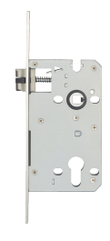
542 | 磁吸锁体 | S5221 | 不锈钢+POM | 安装中心距：5572MM （圆头侧板） | 拉丝 |  |  |  |  |  | 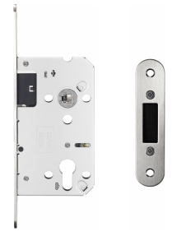
543 | 磁吸锁体 | S5221A | 不锈钢+POM | 安装中心距：5572MM （圆头侧板、装饰盖） | 拉丝
544 | 室内门锁 | E2337 | 铝合金 | 1.适配S2281K、S2231、S2291B锁体； 2.锁芯：E23标配小70铝包铜锁芯，E23A标配大70铝包铜锁芯； 3.面板搭配：E23面板搭配S2281K锁体，E23A搭配S2291B及S5221。 | 哑黑 |  |  |  |  |  | 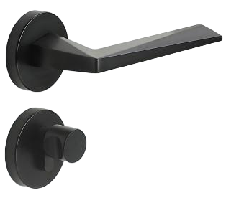
545 | 室内门锁 | E2338 | 铝合金 |  | 哑黑 |  |  |  |  |  | 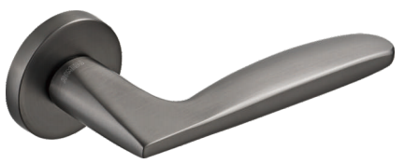
546 | 室内门锁 | E2339 | 铝合金 |  | 哑黑 |  |  |  |  |  | 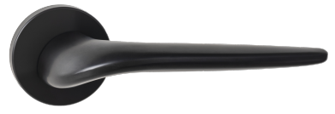
547 | 室内门锁 | E2312 | 铝合金 |  | 哑黑 |  |  |  |  |  | 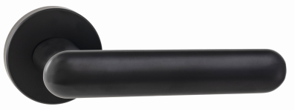
548 | 室内门锁 | E2319 | 铝合金 |  | 哑黑 |  |  |  |  |  | 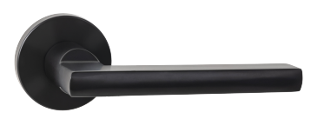
549 | 极简锁 | GS5231B-HA1 | 锌合金 | 查锁体安装中心距 |  |  |  |  |  |  | 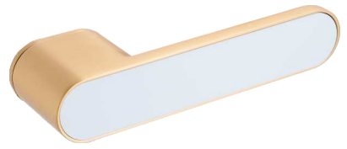
550 | 极简锁 | GS5231B-HA2 | 锌合金 | 查锁体安装中心距 |  |  |  |  |  |  | 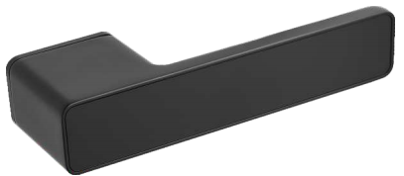
551 | 无底座极简锁 | HX1362 | 锌合金 | 标配S2291B，大70锌包铜锁芯 | 枪灰 |  |  |  |  |  | 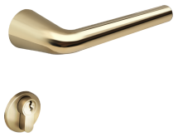
552 | 室内门锁 | HP8271 | 锌合金 | 1.标配锁体：S2291B，可适配锁体：S2231、S2291B、S5221锁体； 2.标配锁芯：大70锌包铜锁芯，可选配大70铜锁芯及大70铝包铜锁芯。 |  |  |  |  |  |  | 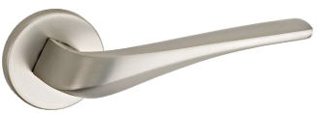
553 | 室内门锁 | HP8B286 | 锌合金+皮革 |  |  |  |  |  |  |  | 
554 | 室内门锁 | HP8319 | 锌合金+皮革 |  |  |  |  |  |  |  | 
555 | 室内门锁 | 公司开模款，已开模，找型号 | 锌合金 |  |  |  |  |  |  |  | 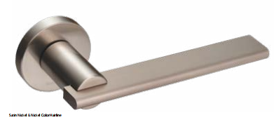
556 | 室内门锁 | 公司开模款，已开模，找型号 （13年天书） | 锌合金 |  |  |  |  |  |  |  | 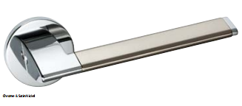
557 | 室内门锁 | HP8233 | 锌合金 |  | 哑黑 |  |  |  |  |  | 
558 | R9合页 | AW4110FB-4x3x3-4BB | 不锈钢 | 433 | 哑黑 |  |  |  |  |  | 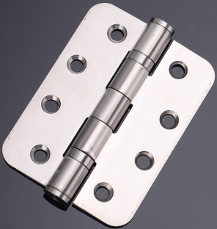
559 | 无油合页 | AW4211F-4x3x3 | 不锈钢 | 433 | 哑黑 |  |  |  |  |  | 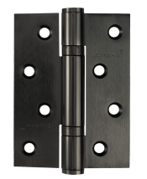
560 | 无油合页 | AW4211FA-4x3x3 | 不锈钢 | 433 | 哑黑 |  |  |  |  |  | 圆角
561 | 液压合页 | W4098 | 铝合金 | 5寸 | 哑黑 |  |  |  |  |  | 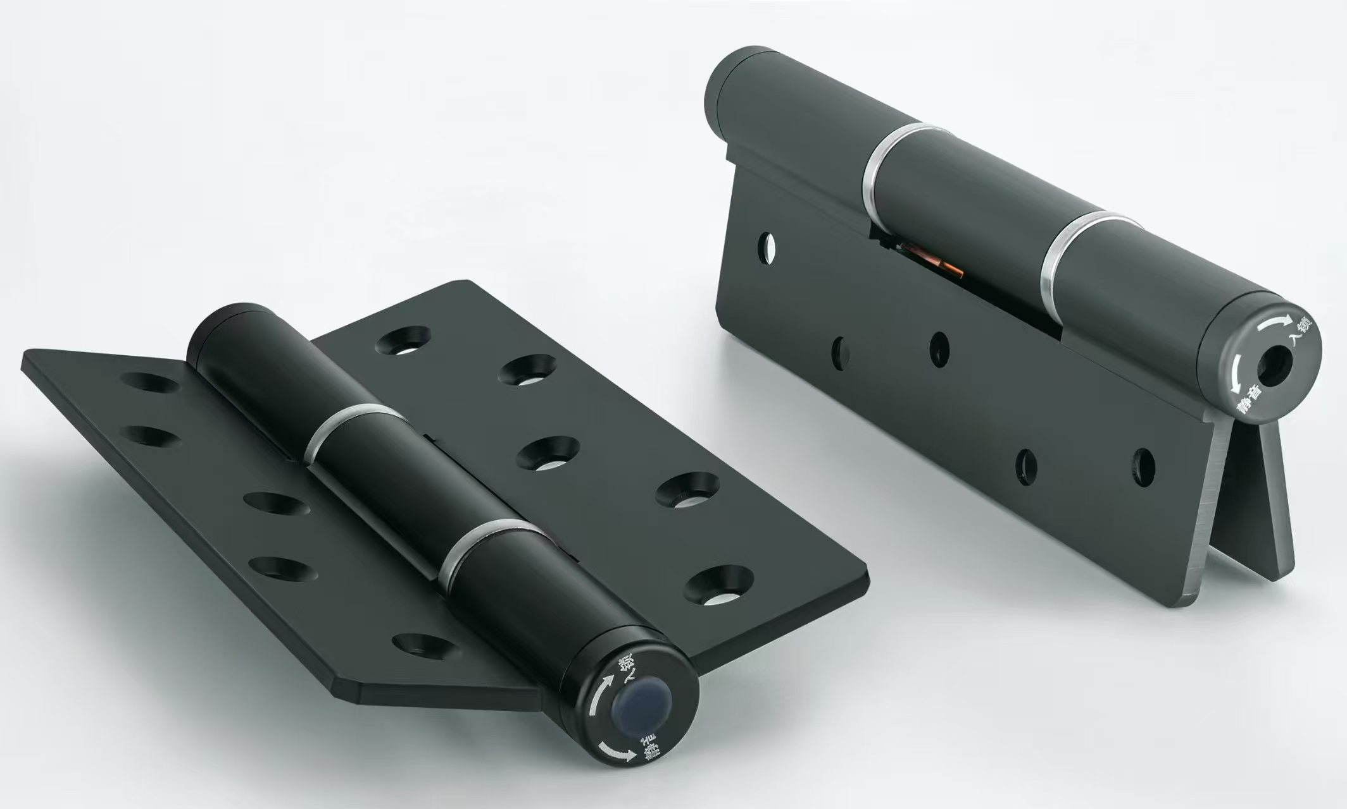
562 | 液压旗铰 | W4095E | 铝合金 | 6寸 | 哑黑 |  |  |  |  |  | 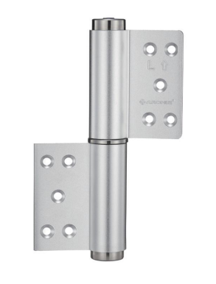
563 | 常规退边暗铰 | AK8214EA | 锌合金 | 60KG承重/副，退边幅度？？mm | 哑黑 |  |  |  |  |  | 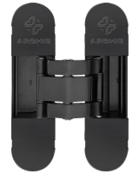
564 | 外平外开暗藏三维可调合页（大退边暗铰） | K8214FA-80 | 锌合金 | 80KG承重/副，退边幅度？？mm | 哑黑 |  |  |  |  |  | 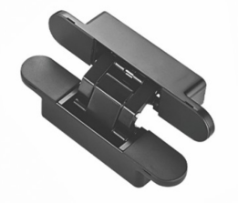
565 | 大拉手 | G7056F | 不锈钢 |  |  |  |  |  |  |  | 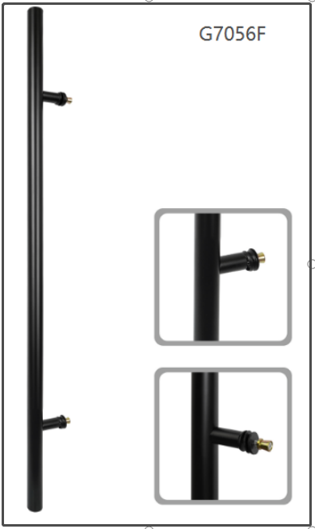
566 | 大拉手 | G7064F | 不锈钢 |  |  |  |  |  |  |  | 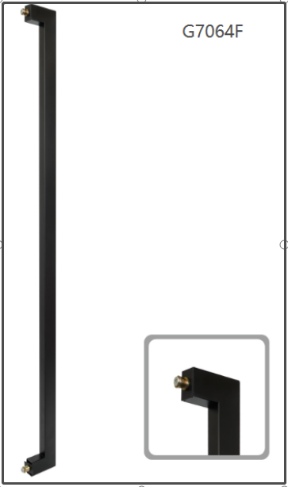
567 | 大拉手 | G7064FA | 不锈钢 |  |  |  |  |  |  |  | 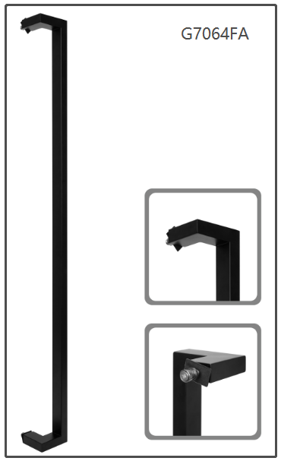
568 | 明装闭门器 | AB0330-02B | 铝合金 | 适用门重40-65kg，开启角度可达到180度 |  |  |  |  |  |  | 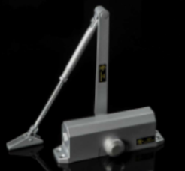
569 | 地弹簧 | AD1200 | 不锈钢+铸铁缸体 | 适配最大门宽：950MM;最大承重：80KG |  |  |  |  |  |  | 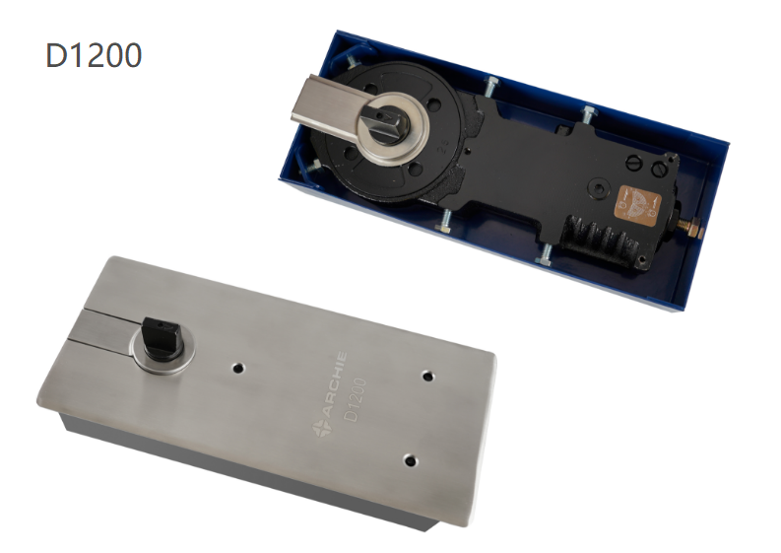
570 | 地弹簧 | AD1300 | 不锈钢+铸铁缸体 | 适配最大门宽：950MM;最大承重：100KG |  |  |  |  |  |  | 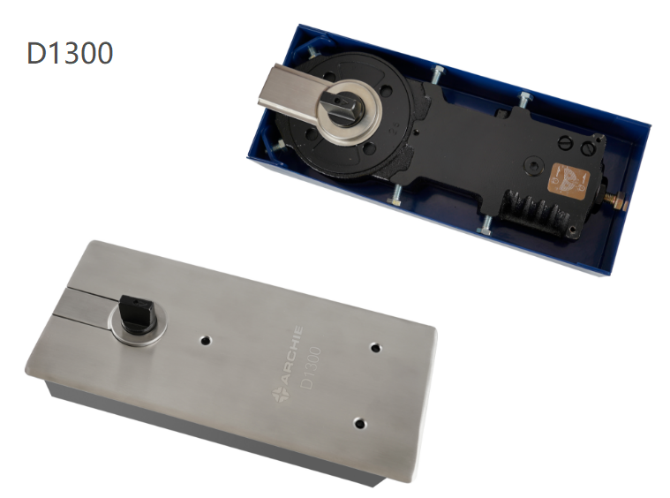
571 | 地弹簧 | AD2400 | 不锈钢+铸铁缸体 | 适配最大门宽：1250MM;最大承重：150KG |  |  |  |  |  |  | 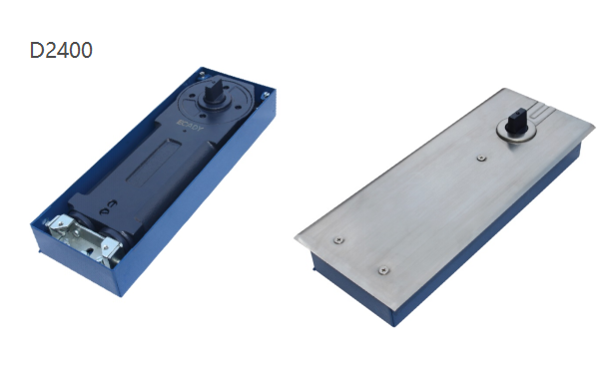
572 | 地弹簧 | AD2500 | 不锈钢+铸铁缸体 | 适配最大门宽：1250MM;最大承重：180KG |  |  |  |  |  |  | 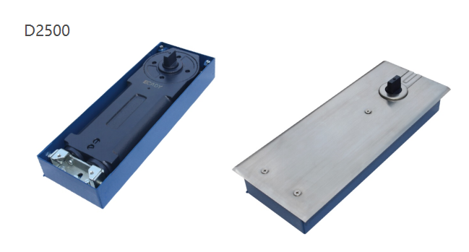
573 | 地弹簧 | AD1500 | 不锈钢+铸铁缸体 | 适配最大门宽：1400MM;最大承重：300KG |  |  |  |  |  |  | 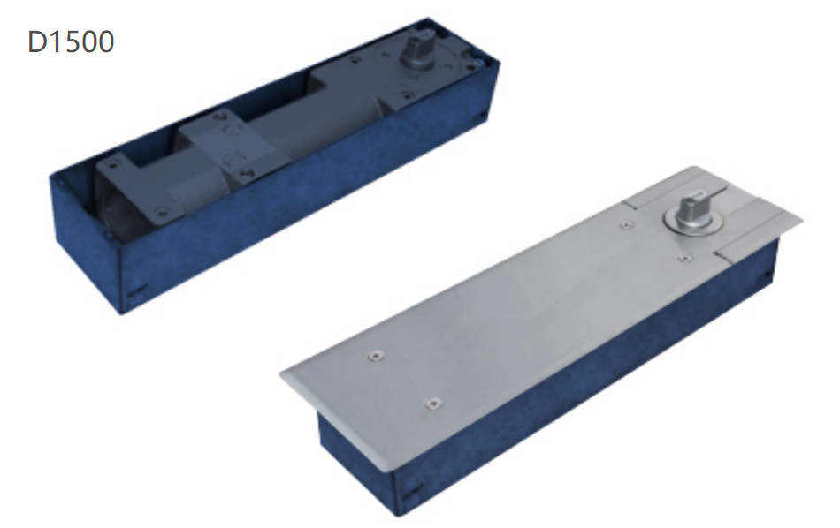
574 | 地锁 | AS4201-F01 | 不锈钢 | 通配木门和不锈钢框玻璃门 | 拉丝 |  |  |  |  |  | 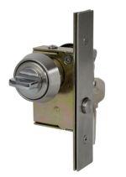
575 | 合页 | W4110F-4X3X3 | 不锈钢 |  | 哑光拉丝玫瑰金 |  |  |  |  |  | 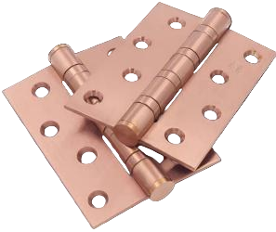
576 | 门吸 | W1769F | 不锈钢 |  | 哑光拉丝玫瑰金 |  |  |  |  |  | 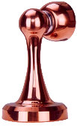
577 | 地吸 | W1773F | 不锈钢 |  | 哑光拉丝玫瑰金 |  |  |  |  |  | 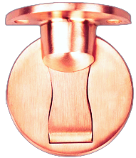
578 | 防风地吸 | AW1783 | 锌合金 |  | 哑光拉丝玫瑰金 |  |  |  |  |  | 